Retro_figs
M22.2_old | 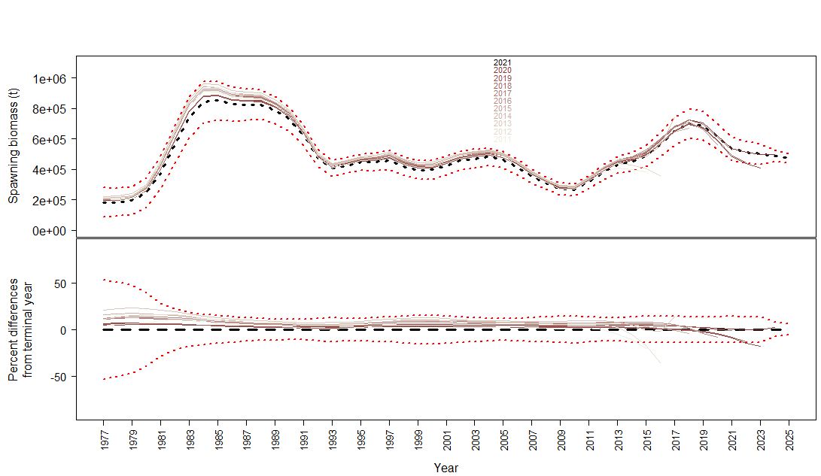
M22.2_new | 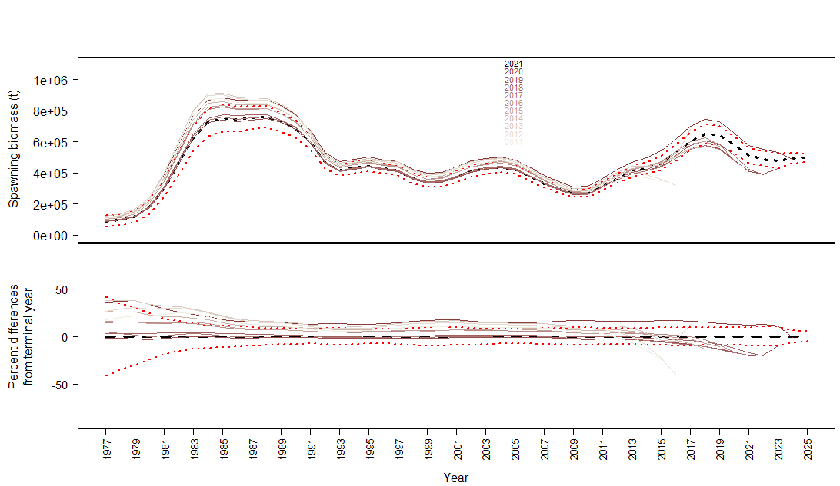
23.1.0.a | 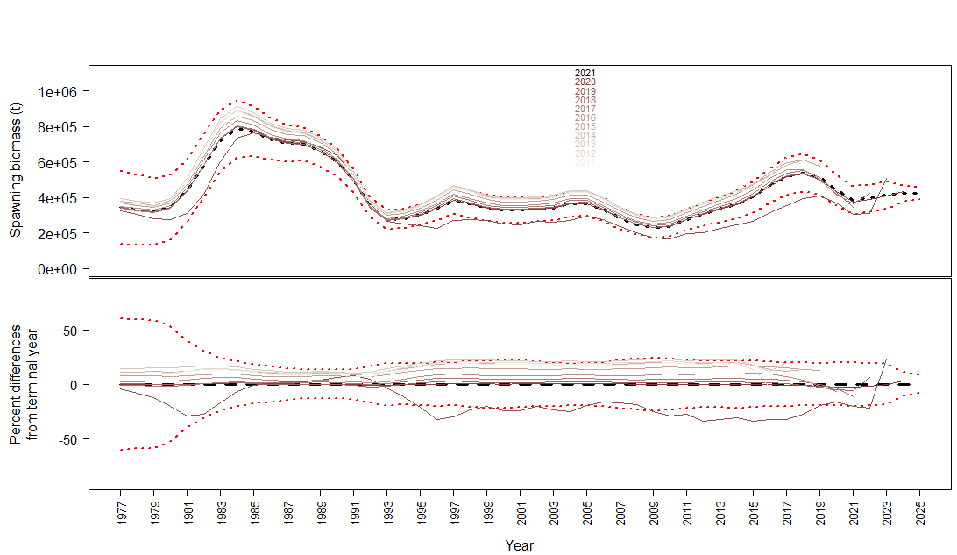
23.1.0.b | 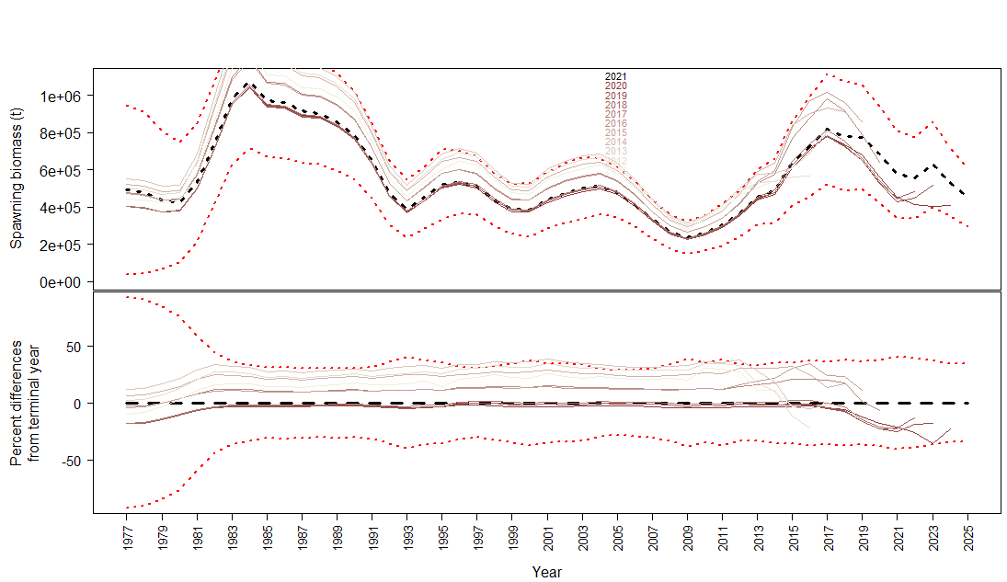
 | 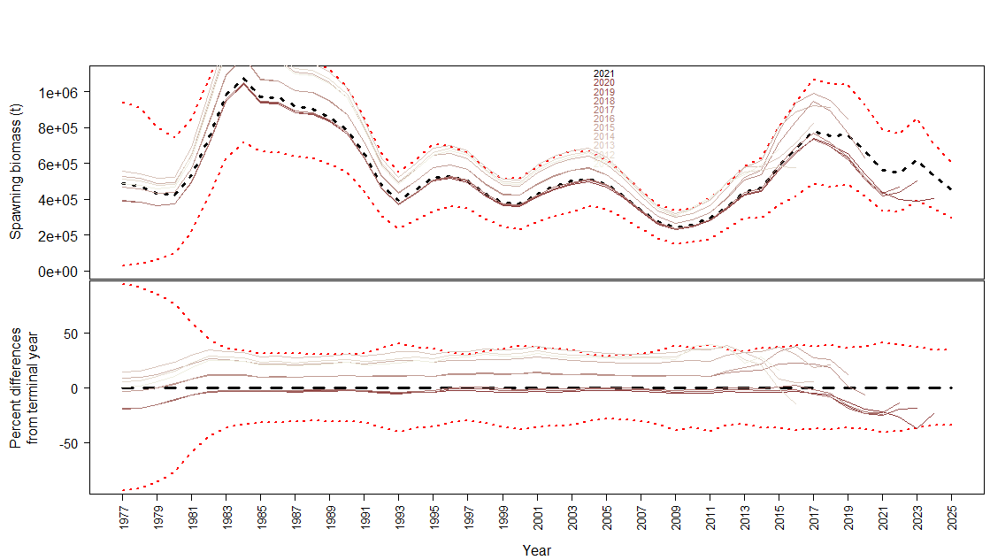
23.1.0.d | 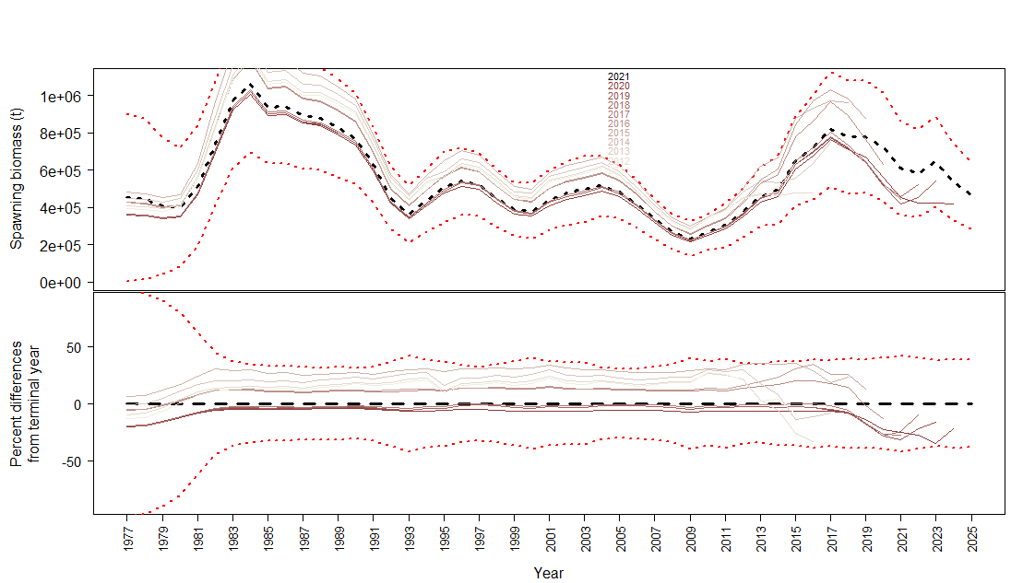
23.1.0.e | 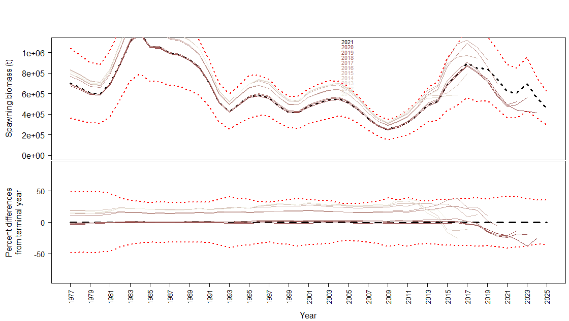
23.1.0.f
23.1.0.g | 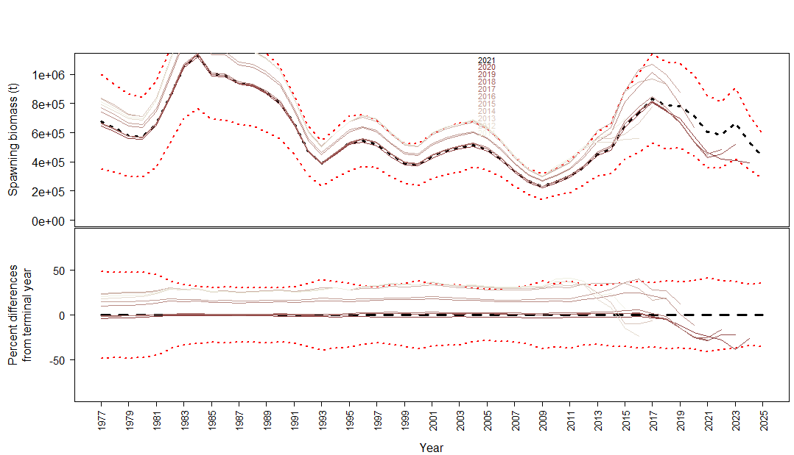
23.1.0.h | 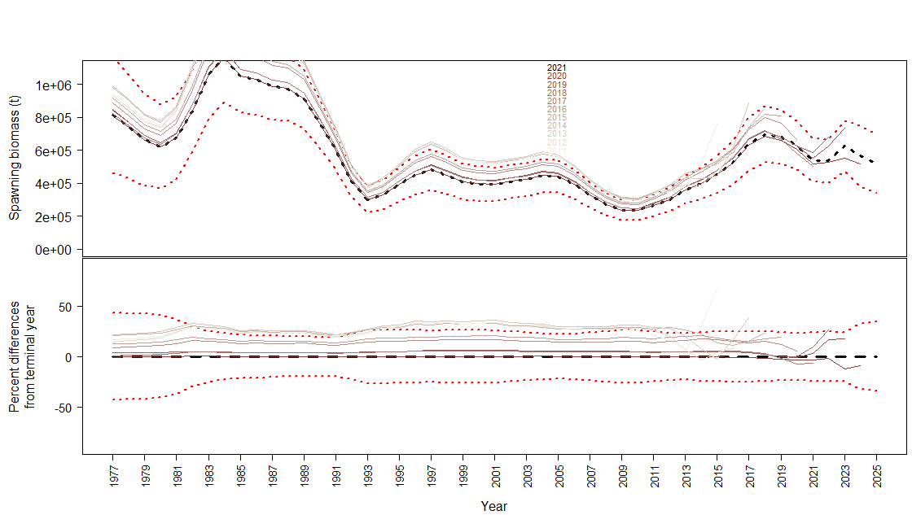
23.1.1.a | 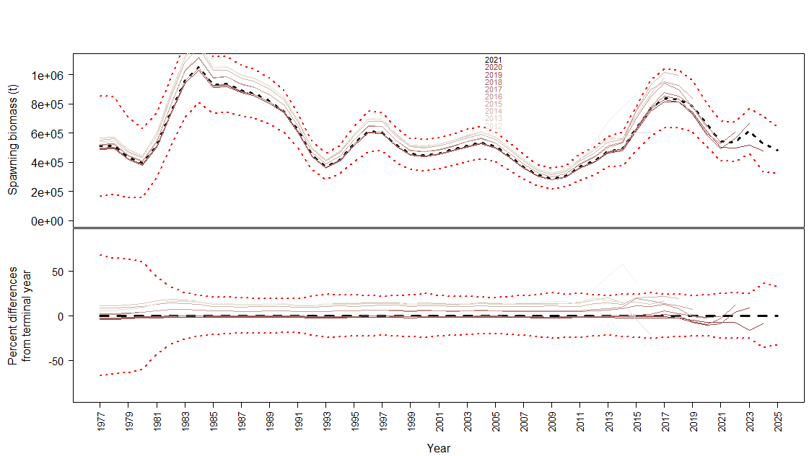
23.1.1.b | 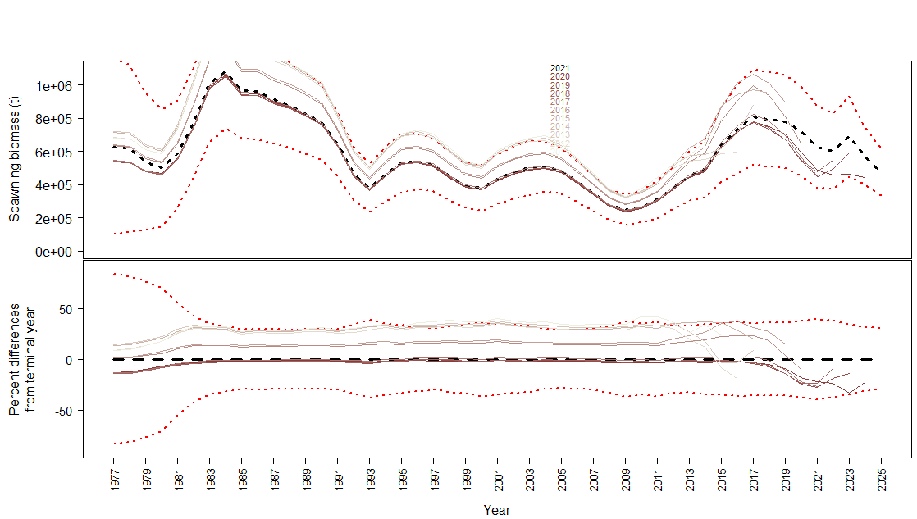
23.1.1.c | 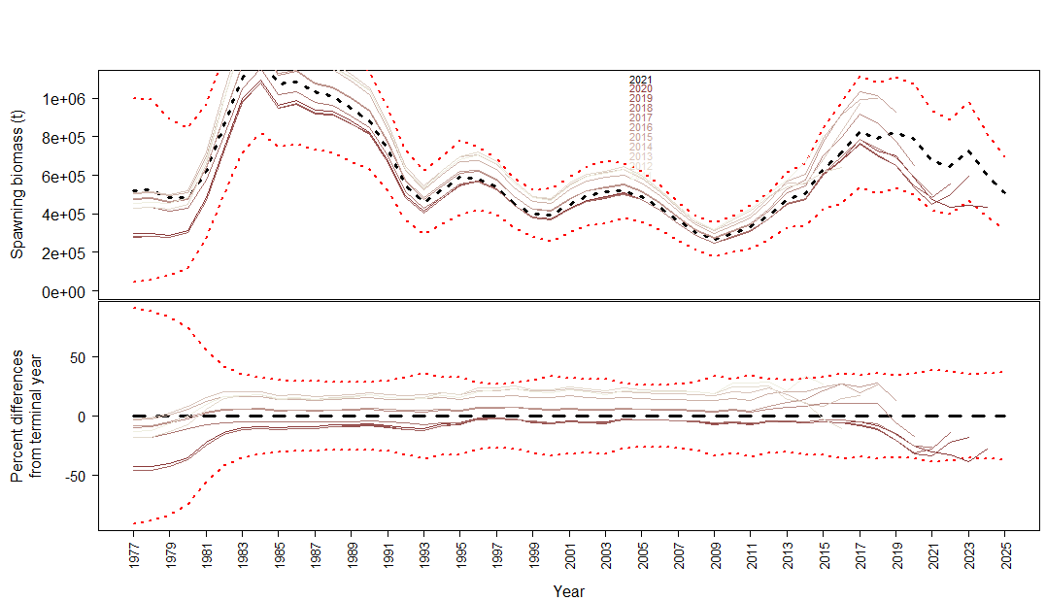
23.2.0.a | 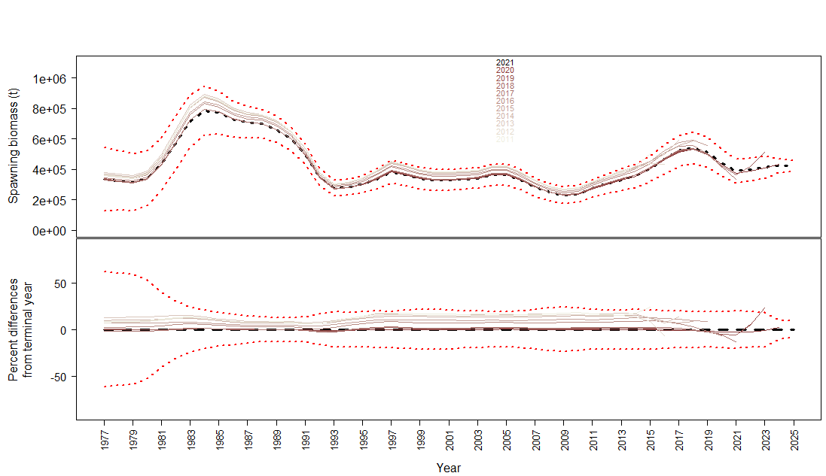
23.2.0.b | 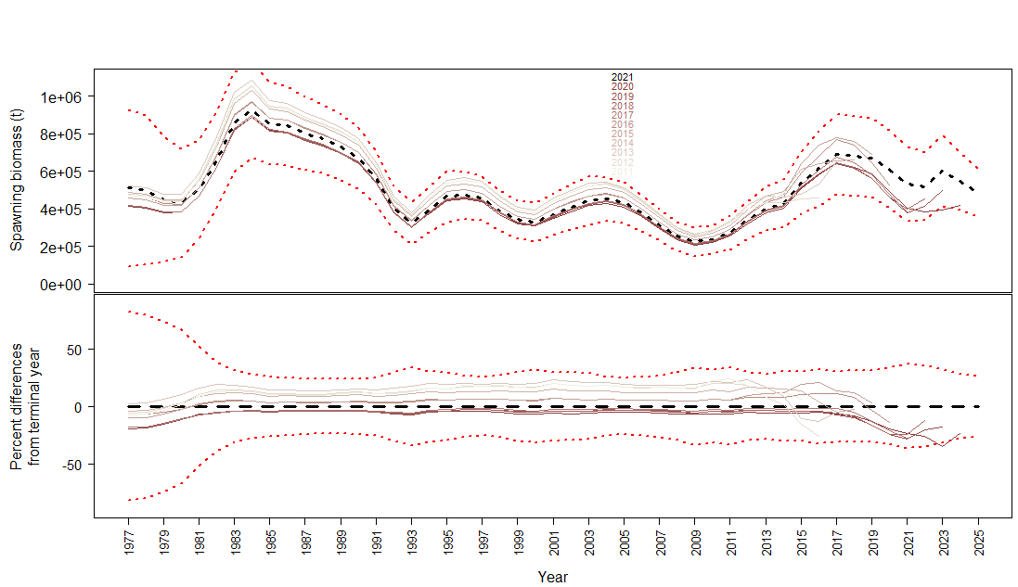
23.2.0.c | 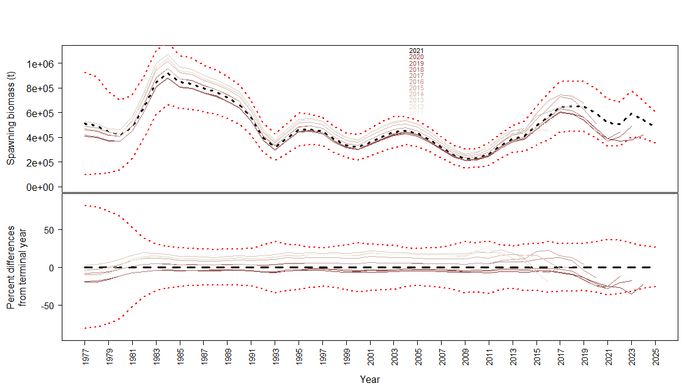
23.2.0.d | 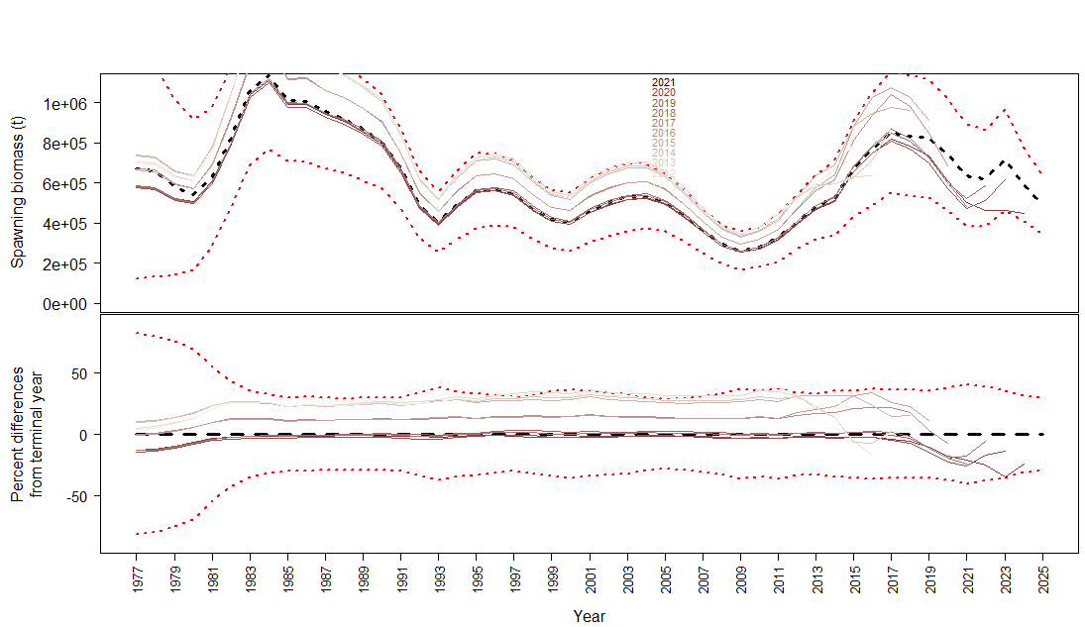
23.2.0.e | 
23.2.0.f | 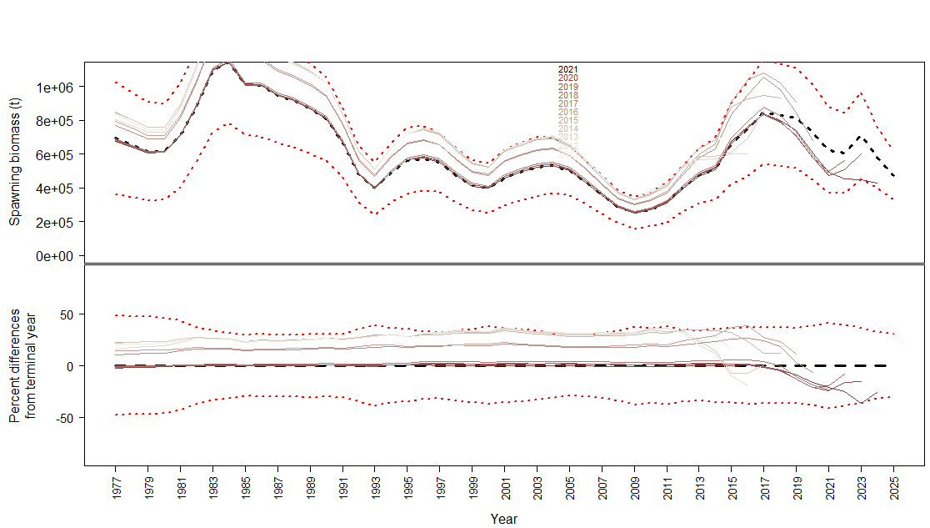
23.2.0.g | 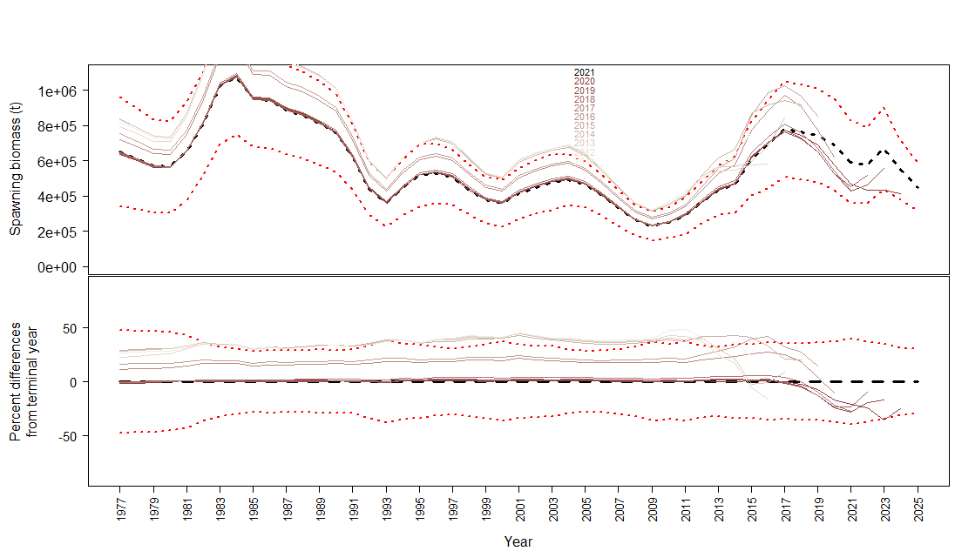
23.2.0.h | 

Profile_Q
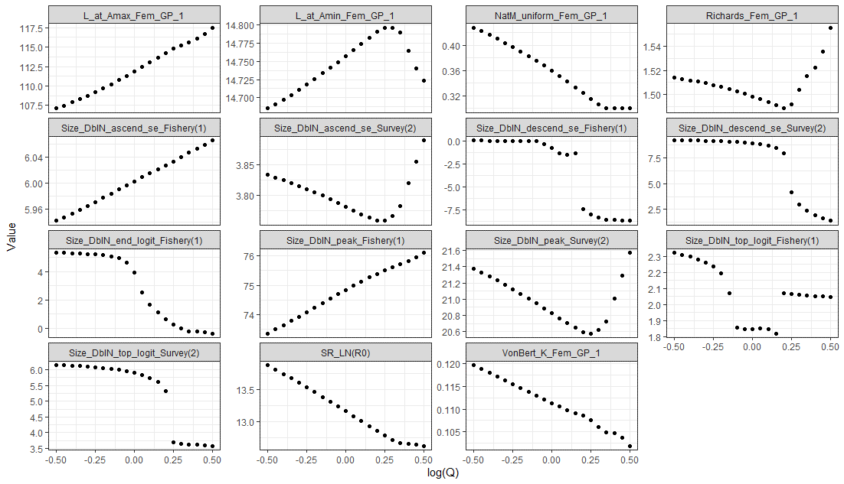
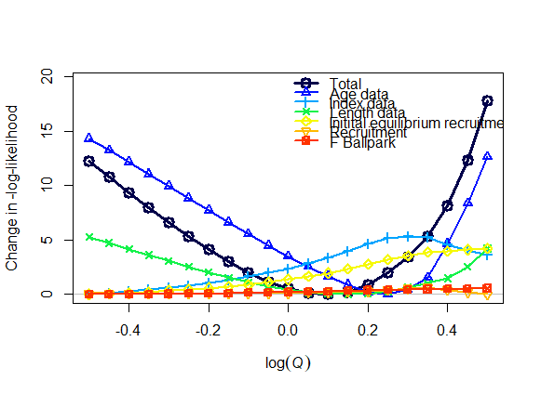
M | Q | SSB_unfished | ann_F_MSY | ForeCatch_2023 | ForeCatch_2024 | Model | logQ | LL
0.427605 | 0.60653 | 0.62856 | 0.447846 | 320786 | 266750 | Model23.1.0.a | -0.5 | 263.265
0.422043 | 0.63763 | 0.615975 | 0.440253 | 301128 | 253241 | Model23.1.0.a | -0.45 | 261.844
0.416216 | 0.67032 | 0.604905 | 0.432259 | 282466 | 240370 | Model23.1.0.a | -0.4 | 260.432
0.410118 | 0.70469 | 0.59537 | 0.423852 | 264758 | 228105 | Model23.1.0.a | -0.35 | 259.043
0.403741 | 0.74082 | 0.587395 | 0.415023 | 247964 | 216417 | Model23.1.0.a | -0.3 | 257.689
0.397081 | 0.77880 | 0.58102 | 0.405771 | 232048 | 205276 | Model23.1.0.a | -0.25 | 256.39
0.390134 | 0.81873 | 0.576295 | 0.396101 | 216974 | 194658 | Model23.1.0.a | -0.2 | 255.164
0.382895 | 0.86071 | 0.573285 | 0.38601 | 202707 | 184534 | Model23.1.0.a | -0.15 | 254.037
0.375354 | 0.9048374 | 0.57208 | 0.375497 | 189212 | 174603 | Model23.1.0.a | -0.1 | 253.037
0.36752 | 0.9512294 | 0.572765 | 0.364587 | 176465 | 160938 | Model23.1.0.a | -0.05 | 252.196
0.359407 | 1 | 0.575445 | 0.353316 | 159677 | 149870 | Model23.1.0.a | 0 | 251.552
0.351021 | 1.0512711 | 0.58024 | 0.341727 | 141468 | 140094 | Model23.1.0.a | 0.05 | 251.15
0.342376 | 1.1051709 | 0.587305 | 0.329858 | 124787 | 130375 | Model23.1.0.a | 0.1 | 251.039
0.333489 | 1.1618342 | 0.59679 | 0.317769 | 109588 | 120757 | Model23.1.0.a | 0.15 | 251.277
0.32439 | 1.2214028 | 0.608855 | 0.305516 | 95839.7 | 111313 | Model23.1.0.a | 0.2 | 251.93
0.315312 | 1.2840254 | 0.62336 | 0.293855 | 84940.7 | 103208 | Model23.1.0.a | 0.25 | 253.045
0.306555 | 1.3498588 | 0.639265 | 0.283387 | 77236.9 | 97047.1 | Model23.1.0.a | 0.3 | 254.516
0.3 | 1.4190675 | 0.65266 | 0.275552 | 71334.4 | 92036.8 | Model23.1.0.a | 0.35 | 256.362
0.3 | 1.4918247 | 0.65424 | 0.275061 | 69278 | 90099.8 | Model23.1.0.a | 0.4 | 259.229
0.3 | 1.5683122 | 0.655845 | 0.274689 | 67465 | 88328.2 | Model23.1.0.a | 0.45 | 263.391
0.3 | 1.6487213 | 0.657355 | 0.274518 | 65918.5 | 86748.7 | Model23.1.0.a | 0.5 | 268.84
0.451653 | 0.6065307 | 0.673405 | 0.514509 | 387702 | 298565 | Model23.1.0b | -0.5 | 144.628
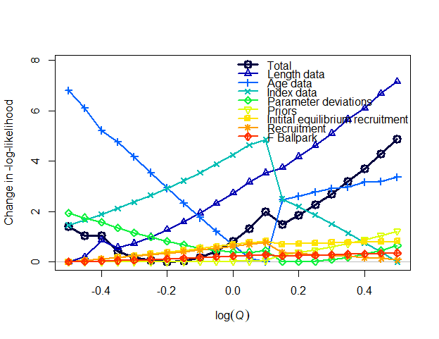
0.446015 | 0.6376282 | 0.658845 | 0.503514 | 364396 | 284082 | Model23.1.0b | -0.45 | 144.259
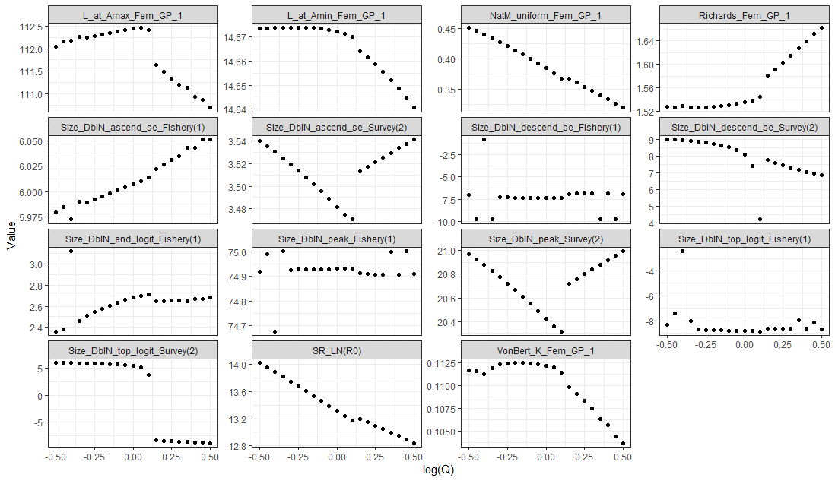
0.440185 | 0.67032 | 0.64251 | 0.483172 | 342849 | 270404 | Model23.1.0b | -0.4 | 144.247
0.434018 | 0.7046881 | 0.63451 | 0.479126 | 321291 | 256961 | Model23.1.0b | -0.35 | 143.636
0.427668 | 0.7408182 | 0.624665 | 0.465734 | 301447 | 244284 | Model23.1.0b | -0.3 | 143.4
0.421095 | 0.7788008 | 0.615195 | 0.453512 | 282773 | 232235 | Model23.1.0b | -0.25 | 143.264
0.414275 | 0.8187308 | 0.60674 | 0.441341 | 265151 | 220737 | Model23.1.0b | -0.2 | 143.212
0.407196 | 0.860708 | 0.599275 | 0.429249 | 248532 | 209764 | Model23.1.0b | -0.15 | 143.253
0.399847 | 0.9048374 | 0.592795 | 0.417255 | 232866 | 199290 | Model23.1.0b | -0.1 | 143.396
0.392211 | 0.9512294 | 0.587295 | 0.405375 | 218106 | 189292 | Model23.1.0b | -0.05 | 143.652
0.384274 | 1 | 0.58279 | 0.393619 | 204202 | 179746 | Model23.1.0b | 0 | 144.031
0.376022 | 1.0512711 | 0.57935 | 0.381988 | 191116 | 168994 | Model23.1.0b | 0.05 | 144.545
0.367462 | 1.1051709 | 0.578495 | 0.370904 | 180472 | 158466 | Model23.1.0b | 0.1 | 145.193
0.367092 | 1.1618342 | 0.594405 | 0.37231 | 192118 | 170202 | Model23.1.0b | 0.15 | 144.712
0.360438 | 1.2214028 | 0.5959 | 0.364064 | 185119 | 163101 | Model23.1.0b | 0.2 | 145.077
0.35374 | 1.2840254 | 0.597815 | 0.356022 | 178433 | 156223 | Model23.1.0b | 0.25 | 145.476
0.346976 | 1.3498588 | 0.60016 | 0.348132 | 171985 | 149506 | Model23.1.0b | 0.3 | 145.912
0.340059 | 1.4190675 | 0.60204 | 0.341095 | 165378 | 142939 | Model23.1.0b | 0.35 | 146.413
0.333202 | 1.4918247 | 0.606265 | 0.332644 | 155739 | 137854 | Model23.1.0b | 0.4 | 146.905
0.326083 | 1.5683122 | 0.609185 | 0.325673 | 146172 | 132598 | Model23.1.0b | 0.45 | 147.496
0.319017 | 1.6487213 | 0.614605 | 0.317318 | 137029 | 127351 | Model23.1.0b | 0.5 | 148.086
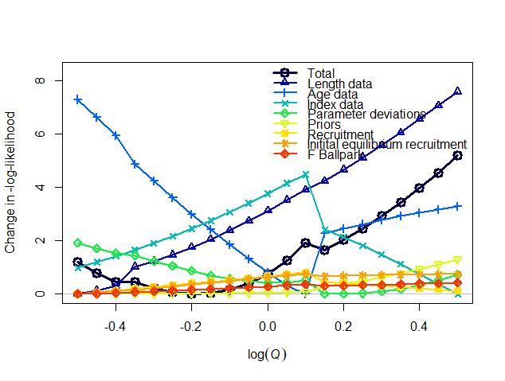
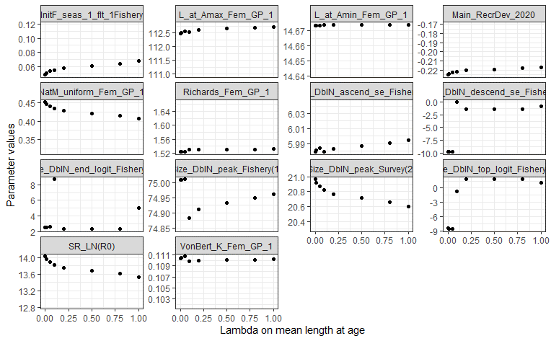
0.451403 | 0.6065307 | 1332660 | 0.641214 | 384067 | 296864 | Model23.1.0c | -0.5 | 140.677
0.4457 | 0.6376282 | 1305620 | 0.62527 | 360797 | 282389 | Model23.1.0c | -0.45 | 140.276
0.439775 | 0.67032 | 1280880 | 0.609255 | 338782 | 268576 | Model23.1.0c | -0.4 | 139.93
0.433703 | 0.7046881 | 1243380 | 0.588939 | 319542 | 255907 | Model23.1.0c | -0.35 | 139.94
0.427307 | 0.7408182 | 1223690 | 0.573317 | 299631 | 243286 | Model23.1.0c | -0.3 | 139.704
0.420681 | 0.7788008 | 1205950 | 0.557679 | 280862 | 231248 | Model23.1.0c | -0.25 | 139.549
0.41382 | 0.8187308 | 1190100 | 0.54209 | 263181 | 219762 | Model23.1.0c | -0.2 | 139.481
0.406715 | 0.860708 | 1176010 | 0.526628 | 246549 | 208812 | Model23.1.0c | -0.15 | 139.51
0.39935 | 0.9048374 | 1163800 | 0.511319 | 230890 | 198352 | Model23.1.0c | -0.1 | 139.639
0.391712 | 0.9512294 | 1153280 | 0.496243 | 216182 | 188383 | Model23.1.0c | -0.05 | 139.883
0.383781 | 1 | 1144500 | 0.481429 | 202368 | 178880 | Model23.1.0c | 0 | 140.248
0.375532 | 1.0512711 | 1137780 | 0.466826 | 189370 | 168750 | Model23.1.0c | 0.05 | 140.746
0.366959 | 1.1051709 | 1134510 | 0.452649 | 177898 | 157277 | Model23.1.0c | 0.1 | 141.388
0.365669 | 1.1618342 | 1164970 | 0.450831 | 187450 | 166795 | Model23.1.0c | 0.15 | 141.121
0.358954 | 1.2214028 | 1168580 | 0.440264 | 180600 | 159764 | Model23.1.0c | 0.2 | 141.517
0.352202 | 1.2840254 | 1173040 | 0.430076 | 174088 | 152986 | Model23.1.0c | 0.25 | 141.945
0.345389 | 1.3498588 | 1178340 | 0.42019 | 167826 | 146383 | Model23.1.0c | 0.3 | 142.406
0.338495 | 1.4190675 | 1184550 | 0.410532 | 159714 | 140685 | Model23.1.0c | 0.35 | 142.905
0.331507 | 1.4918247 | 1191760 | 0.401046 | 150287 | 135575 | Model23.1.0c | 0.4 | 143.445
0.324418 | 1.5683122 | 1200080 | 0.391688 | 141132 | 130402 | Model23.1.0c | 0.45 | 144.029
0.317223 | 1.6487213 | 1209630 | 0.382421 | 132227 | 125158 | Model23.1.0c | 0.5 | 144.662
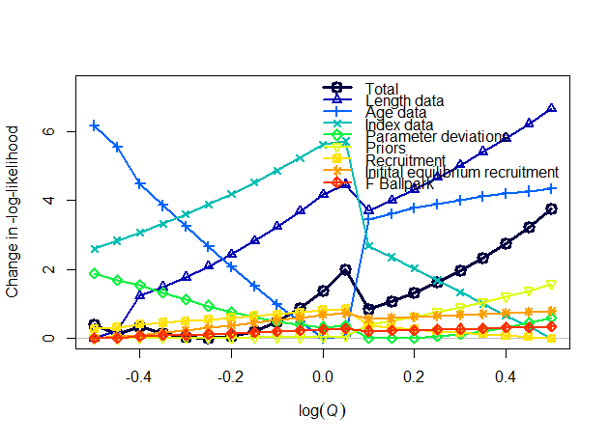
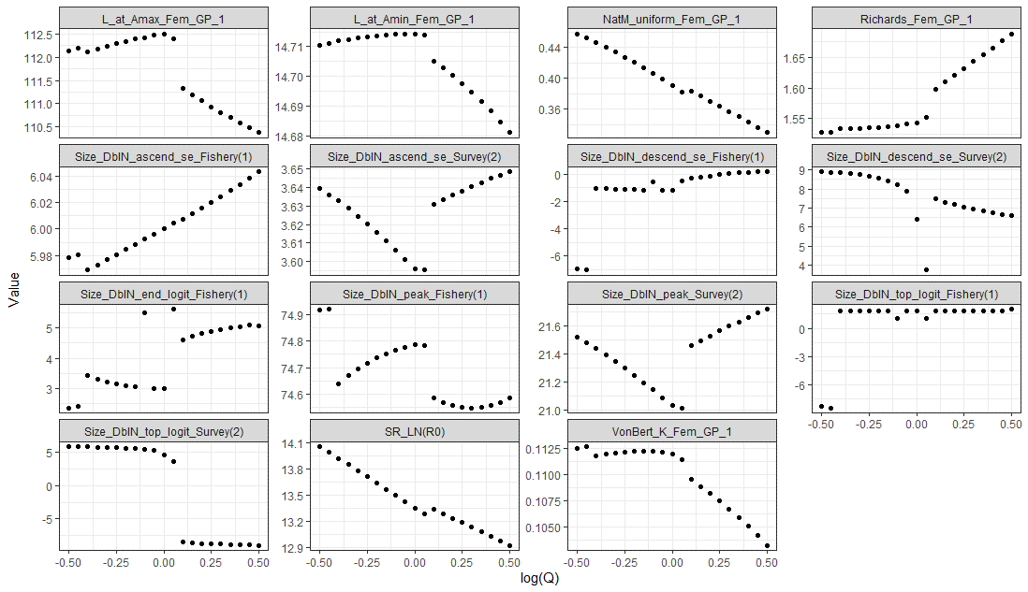
0.457297 | 0.6065307 | 0.67964 | 0.522225 | 401132 | 307231 | Model23.1.0d | -0.5 | 133.822
0.451688 | 0.6376282 | 0.665475 | 0.510074 | 377018 | 292310 | Model23.1.0d | -0.45 | 133.538
0.445964 | 0.67032 | 0.644305 | 0.489894 | 355967 | 278523 | Model23.1.0d | -0.4 | 133.751
0.439895 | 0.7046881 | 0.632835 | 0.478053 | 334117 | 264915 | Model23.1.0d | -0.35 | 133.564
0.433599 | 0.7408182 | 0.62243 | 0.466129 | 313484 | 251929 | Model23.1.0d | -0.3 | 133.45
0.427068 | 0.7788008 | 0.613055 | 0.454157 | 294014 | 239537 | Model23.1.0d | -0.25 | 133.417
0.420293 | 0.8187308 | 0.604685 | 0.442174 | 275652 | 227711 | Model23.1.0d | -0.2 | 133.474
0.413263 | 0.860708 | 0.5973 | 0.430209 | 258345 | 216424 | Model23.1.0d | -0.15 | 133.63
0.405966 | 0.9048374 | 0.590875 | 0.418295 | 242042 | 205655 | Model23.1.0d | -0.1 | 133.894
0.398386 | 0.9512294 | 0.58546 | 0.406443 | 226680 | 195369 | Model23.1.0d | -0.05 | 134.277
0.390505 | 1 | 0.58108 | 0.39469 | 212288 | 185600 | Model23.1.0d | 0 | 134.79
0.382269 | 1.0512711 | 0.580115 | 0.383606 | 201737 | 178331 | Model23.1.0d | 0.05 | 135.41
0.383055 | 1.1051709 | 0.603225 | 0.385313 | 222482 | 192596 | Model23.1.0d | 0.1 | 134.26
0.376683 | 1.1618342 | 0.603805 | 0.376748 | 214576 | 187133 | Model23.1.0d | 0.15 | 134.49
0.370239 | 1.2214028 | 0.604715 | 0.368387 | 206916 | 181787 | Model23.1.0d | 0.2 | 134.75
0.363707 | 1.2840254 | 0.605975 | 0.360193 | 199451 | 176529 | Model23.1.0d | 0.25 | 135.045
0.35708 | 1.3498588 | 0.607595 | 0.352141 | 192154 | 169713 | Model23.1.0d | 0.3 | 135.377 |  | -0.0284289 | 0.97197139886
0.350354 | 1.4190675 | 0.609605 | 0.344213 | 185016 | 162337 | Model23.1.0d | 0.35 | 135.752 |  | -0.267774 | 0.7650806698
0.343529 | 1.4918247 | 0.612035 | 0.336398 | 178030 | 155045 | Model23.1.0d | 0.4 | 136.173
0.336605 | 1.5683122 | 0.614925 | 0.328684 | 171198 | 147842 | Model23.1.0d | 0.45 | 136.644
0.329584 | 1.6487213 | 0.61832 | 0.321065 | 163306 | 141201 | Model23.1.0d | 0.5 | 137.169
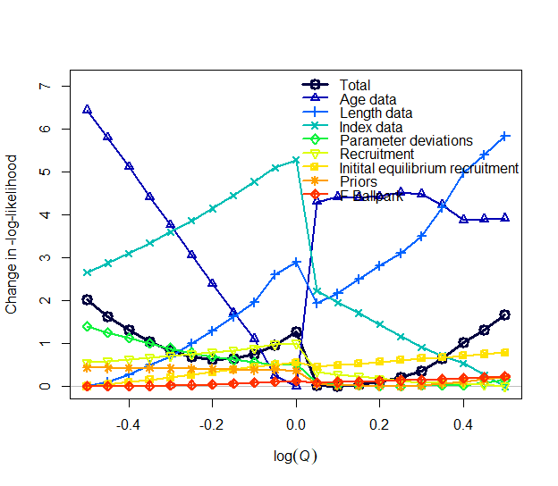
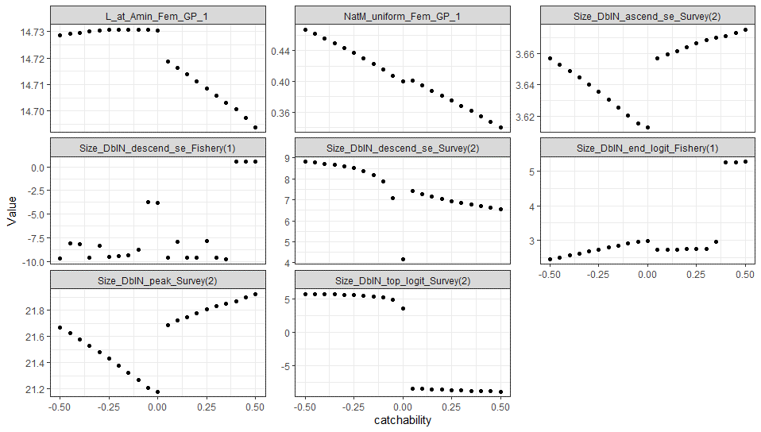
0.467672 | 0.6065307 | 1319660 | 0.682721 | 425428 | 326408 | Model23.1.0e | -0.5 | 138.715
0.46197 | 0.6376282 | 1290660 | 0.66554 | 400033 | 310586 | Model23.1.0e | -0.45 | 138.328
0.456065 | 0.67032 | 1262640 | 0.64984 | 376149 | 295552 | Model23.1.0e | -0.4 | 138.003
0.449944 | 0.7046881 | 1235670 | 0.635389 | 353663 | 281258 | Model23.1.0e | -0.35 | 137.741
0.443545 | 0.7408182 | 1213180 | 0.618339 | 332189 | 267552 | Model23.1.0e | -0.3 | 137.52
0.436923 | 0.7788008 | 1190560 | 0.603724 | 312076 | 254553 | Model23.1.0e | -0.25 | 137.383
0.430023 | 0.8187308 | 1171110 | 0.587946 | 292983 | 242120 | Model23.1.0e | -0.2 | 137.316
0.422849 | 0.860708 | 1153690 | 0.572243 | 274951 | 230260 | Model23.1.0e | -0.15 | 137.333
0.41538 | 0.9048374 | 1139300 | 0.555707 | 257876 | 218920 | Model23.1.0e | -0.1 | 137.443
0.407716 | 0.9512294 | 1118240 | 0.550333 | 242289 | 208345 | Model23.1.0e | -0.05 | 137.651
0.399668 | 1 | 1110770 | 0.535595 | 229485 | 199633 | Model23.1.0e | 0 | 137.964
0.400901 | 1.0512711 | 1176600 | 0.531296 | 254456 | 216815 | Model23.1.0e | 0.05 | 136.714
0.394591 | 1.1051709 | 1175900 | 0.518827 | 245101 | 210458 | Model23.1.0e | 0.1 | 136.696
0.388119 | 1.1618342 | 1172790 | 0.508442 | 235739 | 204035 | Model23.1.0e | 0.15 | 136.736
0.381599 | 1.2214028 | 1171970 | 0.497296 | 226824 | 197868 | Model23.1.0e | 0.2 | 136.802
0.375037 | 1.2840254 | 1173440 | 0.485445 | 218310 | 191927 | Model23.1.0e | 0.25 | 136.897
0.36829 | 1.3498588 | 1172660 | 0.475498 | 209809 | 185947 | Model23.1.0e | 0.3 | 137.059
0.3613 | 1.4190675 | 1167860 | 0.466569 | 201240 | 179859 | Model23.1.0e | 0.35 | 137.345
0.354256 | 1.4918247 | 1162670 | 0.450631 | 192850 | 173807 | Model23.1.0e | 0.4 | 137.72
0.347281 | 1.5683122 | 1166210 | 0.44051 | 185316 | 167319 | Model23.1.0e | 0.45 | 138.017
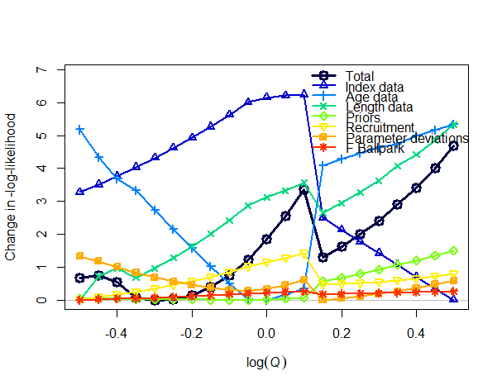
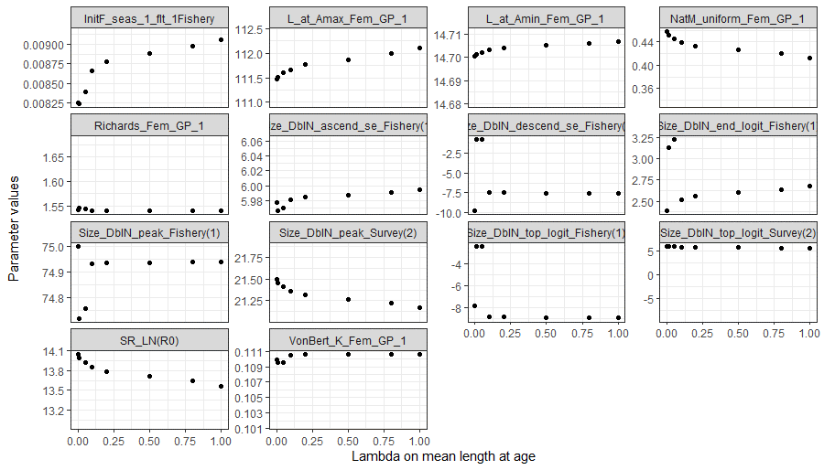
0.340225 | 1.6487213 | 1170690 | 0.430564 | 178024 | 159390 | Model23.1.0e | 0.5 | 138.371
0.457419 | 0.6065307 | 1248430 | 0.675227 | 409683 | 309440 | Model23.1.0f | -0.5 | 135.411
0.451814 | 0.6376282 | 1215630 | 0.649821 | 385728 | 294537 | Model23.1.0f | -0.45 | 135.479
0.445946 | 0.67032 | 1193920 | 0.633789 | 361930 | 279911 | Model23.1.0f | -0.4 | 135.261
0.439829 | 0.7046881 | 1185820 | 0.622128 | 338250 | 265453 | Model23.1.0f | -0.35 | 134.787
0.433528 | 0.7408182 | 1169180 | 0.60484 | 317022 | 252124 | Model23.1.0f | -0.3 | 134.729
0.426991 | 0.7788008 | 1154930 | 0.587472 | 296950 | 239392 | Model23.1.0f | -0.25 | 134.756
0.420211 | 0.8187308 | 1143060 | 0.570044 | 277976 | 227228 | Model23.1.0f | -0.2 | 134.88
0.41318 | 0.860708 | 1133610 | 0.552575 | 260048 | 215604 | Model23.1.0f | -0.15 | 135.113
0.405891 | 0.9048374 | 1126630 | 0.53508 | 243116 | 204495 | Model23.1.0f | -0.1 | 135.469
0.398339 | 0.9512294 | 1122220 | 0.517587 | 227156 | 193894 | Model23.1.0f | -0.05 | 135.962
0.390406 | 1 | 1124390 | 0.500907 | 214843 | 185631 | Model23.1.0f | 0 | 136.584
0.382307 | 1.0512711 | 1129700 | 0.484747 | 204039 | 178292 | Model23.1.0f | 0.05 | 137.293
0.374108 | 1.1051709 | 1136800 | 0.468899 | 193801 | 171246 | Model23.1.0f | 0.1 | 138.092
0.378266 | 1.1618342 | 1171980 | 0.483404 | 221383 | 190143 | Model23.1.0f | 0.15 | 136.038
0.372051 | 1.2214028 | 1177480 | 0.471551 | 213359 | 184633 | Model23.1.0f | 0.2 | 136.355
0.365783 | 1.2840254 | 1183780 | 0.459848 | 205525 | 179206 | Model23.1.0f | 0.25 | 136.719
0.359466 | 1.3498588 | 1190930 | 0.448294 | 197882 | 173866 | Model23.1.0f | 0.3 | 137.135
0.353038 | 1.4190675 | 1197240 | 0.437939 | 190264 | 168514 | Model23.1.0f | 0.35 | 137.637
0.346718 | 1.4918247 | 1207970 | 0.425663 | 183211 | 162142 | Model23.1.0f | 0.4 | 138.144
0.34031 | 1.5683122 | 1217950 | 0.414616 | 176209 | 154423 | Model23.1.0f | 0.45 | 138.748
0.333899 | 1.6487213 | 1228960 | 0.403772 | 169445 | 146918 | Model23.1.0f | 0.5 | 139.426
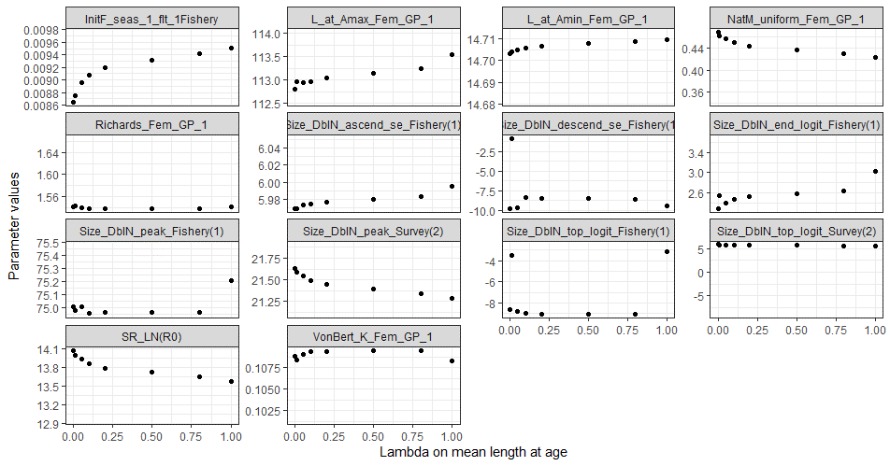
0.468579 | 0.6065307 | 1186590 | 0.698923 | 423088 | 313571 | Model23.1.0g | -0.5 | 142.099 | 1.112 | 115578
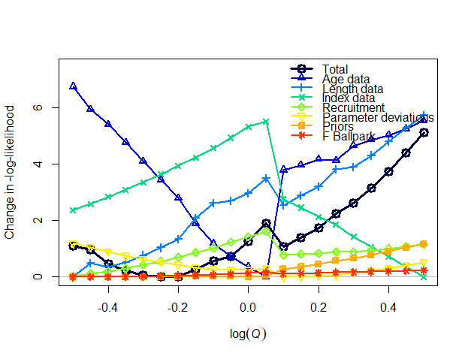
0.46285 | 0.6376282 | 1156780 | 0.680029 | 398220 | 298556 | Model23.1.0g | -0.45 | 141.95 | 0.963 | 90710
0.456739 | 0.67032 | 1141010 | 0.664039 | 373059 | 283536 | Model23.1.0g | -0.4 | 141.459 | 0.472 | 65549
0.450481 | 0.7046881 | 1122820 | 0.645123 | 349905 | 269474 | Model23.1.0g | -0.35 | 141.219 | 0.232 | 42395
0.444004 | 0.7408182 | 1105740 | 0.627442 | 328121 | 256106 | Model23.1.0g | -0.3 | 141.063 | 0.076 | 20611
0.437289 | 0.7788008 | 1090910 | 0.60968 | 307510 | 243336 | Model23.1.0g | -0.25 | 140.987 | 0 | 0
0.430329 | 0.8187308 | 1078340 | 0.591858 | 288016 | 231135 | Model23.1.0g | -0.2 | 141.004 | 0.017 | -19494
0.423185 | 0.860708 | 1058930 | 0.578242 | 270253 | 219879 | Model23.1.0g | -0.15 | 141.27 | 0.283 | -37257
0.415751 | 0.9048374 | 1047810 | 0.558492 | 253008 | 208847 | Model23.1.0g | -0.1 | 141.556 | 0.569 | -54502
0.407935 | 0.9512294 | 1047180 | 0.547732 | 236065 | 197917 | Model23.1.0g | -0.05 | 141.725 | 0.738 | -71445
0.399898 | 1 | 1050290 | 0.521174 | 220202 | 187520 | Model23.1.0g | 0 | 142.246 | 1.259 | -87308
0.391649 | 1.0512711 | 1046410 | 0.512621 | 208031 | 179501 | Model23.1.0g | 0.05 | 142.886 | 1.899 | -99479
0.392142 | 1.1051709 | 1087690 | 0.510289 | 228212 | 193289 | Model23.1.0g | 0.1 | 142.052 | 1.065 | -79298
0.385766 | 1.1618342 | 1091320 | 0.498826 | 219906 | 187809 | Model23.1.0g | 0.15 | 142.378 | 1.391 | -87604
0.379414 | 1.2214028 | 1096920 | 0.486842 | 212041 | 182550 | Model23.1.0g | 0.2 | 142.74 | 1.753 | -95469
0.372859 | 1.2840254 | 1097630 | 0.476608 | 203905 | 177088 | Model23.1.0g | 0.25 | 143.242 | 2.255
0.366691 | 1.3498588 | 1111510 | 0.462846 | 197191 | 172450 | Model23.1.0g | 0.3 | 143.609 | 2.622
0.360276 | 1.4190675 | 1119340 | 0.451542 | 190050 | 167525 | Model23.1.0g | 0.35 | 144.136 | 3.149
0.353799 | 1.4918247 | 1126800 | 0.44111 | 183024 | 162646 | Model23.1.0g | 0.4 | 144.739 | 3.752
0.347369 | 1.5683122 | 1136280 | 0.430217 | 176353 | 157951 | Model23.1.0g | 0.45 | 145.4 | 4.413
0.341002 | 1.6487213 | 1147770 | 0.418958 | 170030 | 151632 | Model23.1.0g | 0.5 | 146.124 | 5.137
0.469735 | 0.6065307 | 0.666785 | 0.542019 | 405343 | 337328 | Model23.1.0.h | -0.5 | 633.521 | 2.835
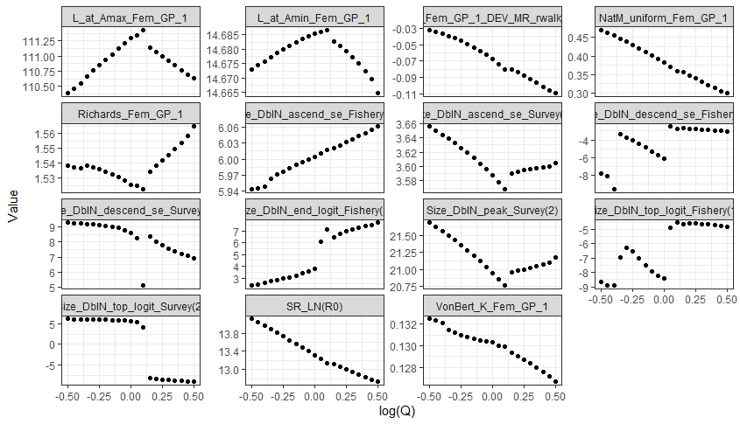
0.462408 | 0.6376282 | 0.65404 | 0.527495 | 381034 | 320677 | Model23.1.0.h | -0.45 | 632.701 | 2.015
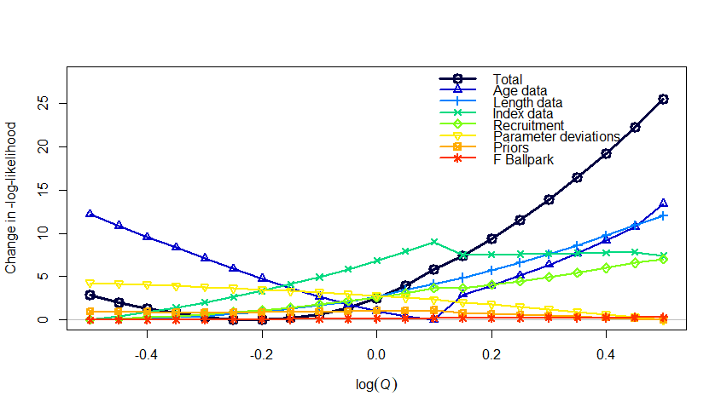
0.45484 | 0.67032 | 0.64244 | 0.513545 | 358021 | 304868 | Model23.1.0.h | -0.4 | 632.005 | 1.319
0.447381 | 0.7046881 | 0.630285 | 0.504681 | 336742 | 290158 | Model23.1.0.h | -0.35 | 631.442 | 0.756
0.439083 | 0.7408182 | 0.621895 | 0.491067 | 315821 | 275664 | Model23.1.0.h | -0.3 | 631 | 0.314
0.4304 | 0.7788008 | 0.615225 | 0.476709 | 295873 | 261761 | Model23.1.0.h | -0.25 | 630.739 | 0.053
0.421345 | 0.8187308 | 0.61024 | 0.461797 | 276876 | 248426 | Model23.1.0.h | -0.2 | 630.686 | 0
0.41192 | 0.860708 | 0.60698 | 0.446325 | 258796 | 235623 | Model23.1.0.h | -0.15 | 630.87 | 0.184
0.402129 | 0.9048374 | 0.60549 | 0.430335 | 241604 | 223327 | Model23.1.0.h | -0.1 | 631.323 | 0.637
0.391983 | 0.9512294 | 0.6058 | 0.413983 | 225276 | 211513 | Model23.1.0.h | -0.05 | 632.08 | 1.394
0.381481 | 1 | 0.60797 | 0.397435 | 209766 | 200149 | Model23.1.0.h | 0 | 633.175 | 2.489
0.370904 | 1.0512711 | 0.61017 | 0.380888 | 195231 | 189431 | Model23.1.0.h | 0.05 | 634.662 | 3.976
0.359867 | 1.1051709 | 0.61656 | 0.36532 | 177926 | 178228 | Model23.1.0.h | 0.1 | 636.537 | 5.851
0.355691 | 1.1618342 | 0.624225 | 0.360063 | 179407 | 179138 | Model23.1.0.h | 0.15 | 638.049 | 7.363
0.347392 | 1.2214028 | 0.632205 | 0.349046 | 167428 | 172501 | Model23.1.0.h | 0.2 | 640.021 | 9.335
0.339081 | 1.2840254 | 0.641035 | 0.338298 | 156055 | 165824 | Model23.1.0.h | 0.25 | 642.184 | 11.498
0.330766 | 1.3498588 | 0.65073 | 0.327817 | 145272 | 159122 | Model23.1.0.h | 0.3 | 644.548 | 13.862
0.32246 | 1.4190675 | 0.661315 | 0.317604 | 135066 | 152413 | Model23.1.0.h | 0.35 | 647.123 | 16.437
0.314172 | 1.4918247 | 0.67281 | 0.307663 | 125425 | 145719 | Model23.1.0.h | 0.4 | 649.921 | 19.235
0.305916 | 1.5683122 | 0.685235 | 0.298 | 116334 | 139061 | Model23.1.0.h | 0.45 | 652.954 | 22.268
0.3 | 1.6487213 | 0.69481 | 0.291591 | 110077 | 134275 | Model23.1.0.h | 0.5 | 656.264 | 25.578
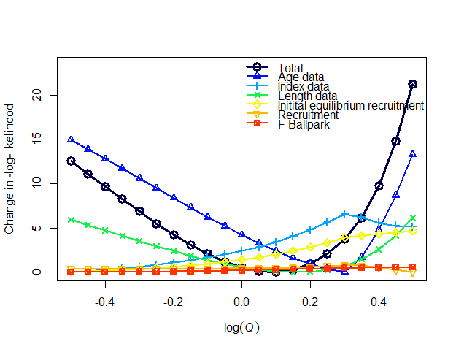
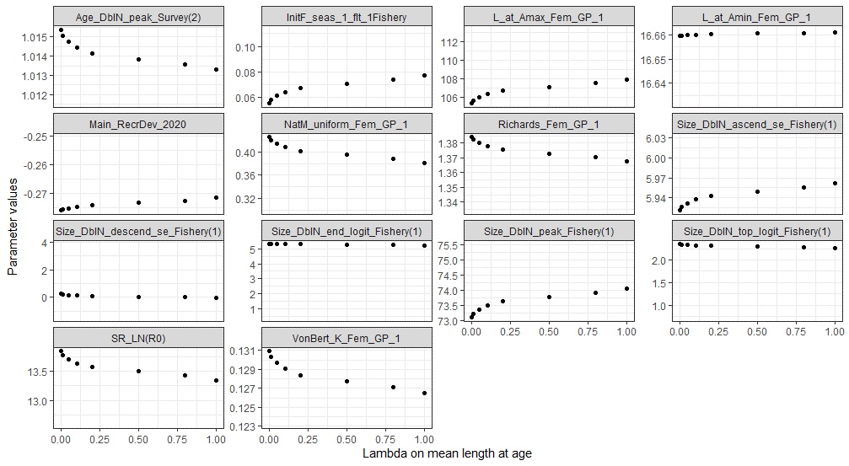
0.425208 | 0.6065307 | 1238480 | 0.546274 | 318110 | 264608 | Model23.2.0.a | -0.5 | 247.472
0.419649 | 0.6376282 | 1214030 | 0.536618 | 298621 | 251210 | Model23.2.0.a | -0.45 | 246.012
0.413826 | 0.67032 | 1192580 | 0.526475 | 280128 | 238451 | Model23.2.0.a | -0.4 | 244.562
0.407731 | 0.7046881 | 1174150 | 0.515833 | 262589 | 226298 | Model23.2.0.a | -0.35 | 243.133
0.401358 | 0.7408182 | 1158820 | 0.504684 | 245965 | 214724 | Model23.2.0.a | -0.3 | 241.742
0.394701 | 0.7788008 | 1146660 | 0.493026 | 230218 | 203699 | Model23.2.0.a | -0.25 | 240.406
0.387756 | 0.8187308 | 1137760 | 0.480861 | 215315 | 193197 | Model23.2.0.a | -0.2 | 239.146
0.380522 | 0.860708 | 1132260 | 0.4682 | 201223 | 183193 | Model23.2.0.a | -0.15 | 237.986
0.372999 | 0.9048374 | 1130310 | 0.455071 | 187911 | 173666 | Model23.2.0.a | -0.1 | 236.957
0.36519 | 0.9512294 | 1132070 | 0.441495 | 175353 | 162073 | Model23.2.0.a | -0.05 | 236.091
0.357102 | 1 | 1137760 | 0.427509 | 160778 | 150184 | Model23.2.0.a | 0 | 235.428
0.348743 | 1.0512711 | 1147620 | 0.413159 | 142614 | 140540 | Model23.2.0.a | 0.05 | 235.014
0.340126 | 1.1051709 | 1161900 | 0.398503 | 125988 | 130960 | Model23.2.0.a | 0.1 | 234.898
0.331265 | 1.1618342 | 1180920 | 0.383615 | 110830 | 121477 | Model23.2.0.a | 0.15 | 235.139
0.322177 | 1.2214028 | 1205030 | 0.368571 | 97070.7 | 112133 | Model23.2.0.a | 0.2 | 235.801
0.312886 | 1.2840254 | 1234610 | 0.353445 | 84655.8 | 102987 | Model23.2.0.a | 0.25 | 236.954
0.303527 | 1.3498588 | 1269600 | 0.338623 | 73924.2 | 94434.1 | Model23.2.0.a | 0.3 | 238.673
0.3 | 1.4190675 | 1286140 | 0.332857 | 69734.9 | 90843.4 | Model23.2.0.a | 0.35 | 241.034
0.3 | 1.4918247 | 1290770 | 0.331873 | 67527.6 | 88833.2 | Model23.2.0.a | 0.4 | 244.654
0.3 | 1.5683122 | 1295640 | 0.330811 | 65570.9 | 87010.4 | Model23.2.0.a | 0.45 | 249.668
0.3 | 1.6487213 | 1301150 | 0.329733 | 63784.2 | 85301.8 | Model23.2.0.a | 0.5 | 256.107
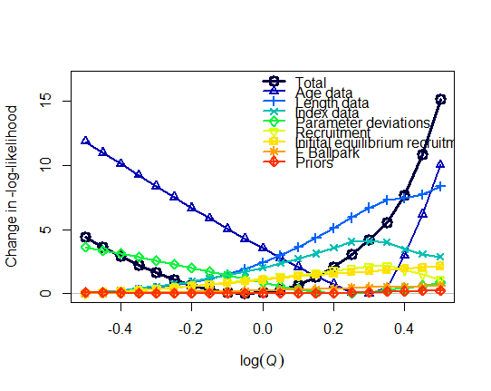
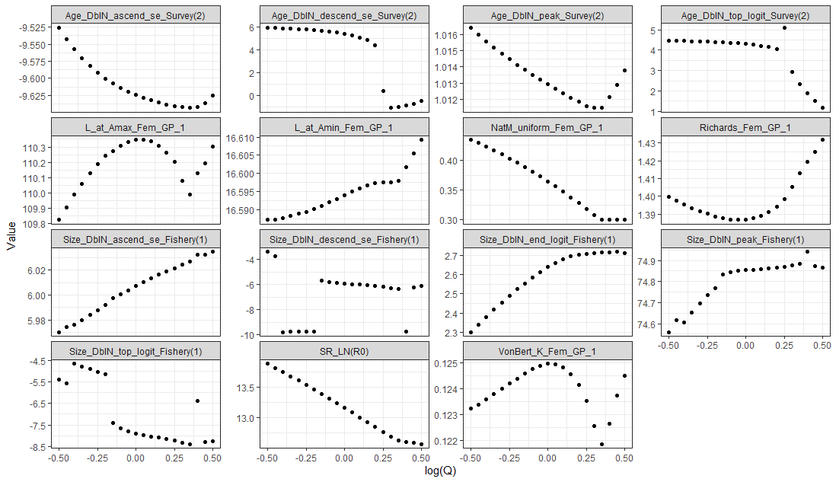
0.434421 | 0.6065307 | 0.69345 | 0.474612 | 402952 | 315354 | Model23.2.0.b | -0.5 | 198.298
0.428671 | 0.6376282 | 0.679015 | 0.464188 | 378445 | 299820 | Model23.2.0.b | -0.45 | 197.519
0.42266 | 0.67032 | 0.66623 | 0.452045 | 355091 | 284970 | Model23.2.0.b | -0.4 | 196.819
0.416399 | 0.7046881 | 0.65454 | 0.441035 | 333032 | 270785 | Model23.2.0.b | -0.35 | 196.145
0.409873 | 0.7408182 | 0.644165 | 0.429778 | 312122 | 257224 | Model23.2.0.b | -0.3 | 195.54
0.403077 | 0.7788008 | 0.635065 | 0.418314 | 292314 | 244257 | Model23.2.0.b | -0.25 | 195.015
0.396006 | 0.8187308 | 0.627195 | 0.406689 | 273567 | 231855 | Model23.2.0.b | -0.2 | 194.581
0.388653 | 0.860708 | 0.62044 | 0.395808 | 255877 | 219983 | Model23.2.0.b | -0.15 | 194.217
0.381011 | 0.9048374 | 0.614975 | 0.383807 | 239118 | 208626 | Model23.2.0.b | -0.1 | 194.004
0.373072 | 0.9512294 | 0.61058 | 0.371833 | 223298 | 197759 | Model23.2.0.b | -0.05 | 193.923
0.364827 | 1 | 0.607185 | 0.359954 | 208378 | 187359 | Model23.2.0.b | 0 | 193.986
0.356259 | 1.0512711 | 0.60472 | 0.348231 | 194320 | 177403 | Model23.2.0.b | 0.05 | 194.209
0.34735 | 1.1051709 | 0.603115 | 0.336724 | 181086 | 167873 | Model23.2.0.b | 0.1 | 194.606
0.338071 | 1.1618342 | 0.602335 | 0.325483 | 168639 | 158748 | Model23.2.0.b | 0.15 | 195.189
0.328396 | 1.2214028 | 0.60247 | 0.314535 | 156243 | 147806 | Model23.2.0.b | 0.2 | 195.971
0.318325 | 1.2840254 | 0.604005 | 0.303842 | 138703 | 137853 | Model23.2.0.b | 0.25 | 196.966
0.308278 | 1.3498588 | 0.608965 | 0.29366 | 125062 | 129485 | Model23.2.0.b | 0.3 | 198.146
0.3 | 1.4190675 | 0.614905 | 0.285236 | 113937 | 122097 | Model23.2.0.b | 0.35 | 199.482
0.3 | 1.4918247 | 0.61604 | 0.284413 | 109170 | 118359 | Model23.2.0.b | 0.4 | 201.606
0.3 | 1.5683122 | 0.61817 | 0.283199 | 104751 | 114736 | Model23.2.0.b | 0.45 | 204.761
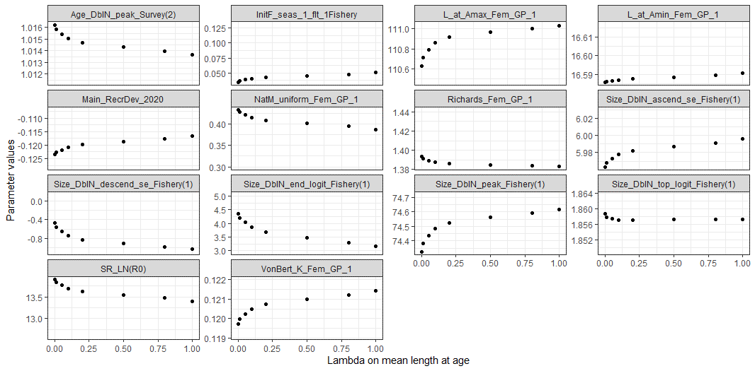
0.3 | 1.6487213 | 0.619255 | 0.282536 | 100677 | 111321 | Model23.2.0.b | 0.5 | 209.081
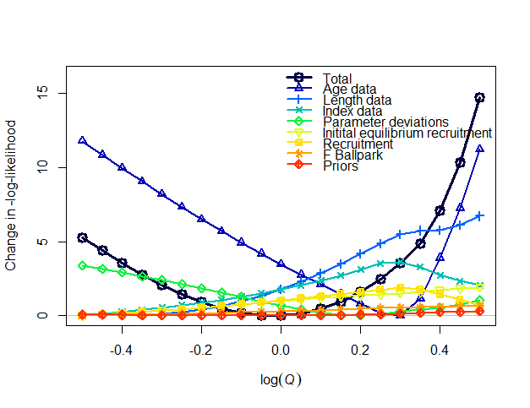
0.433223 | 0.6065307 | 1377440 | 0.573031 | 393167 | 311371 | Model23.2.0.c | -0.5 | 184.525
0.427347 | 0.6376282 | 1351380 | 0.559208 | 368946 | 295993 | Model23.2.0.c | -0.45 | 183.632
0.421218 | 0.67032 | 1327900 | 0.545056 | 345981 | 281289 | Model23.2.0.c | -0.4 | 182.792
0.414832 | 0.7046881 | 1306930 | 0.530625 | 324223 | 267226 | Model23.2.0.c | -0.35 | 182.013
0.408182 | 0.7408182 | 1288380 | 0.51597 | 303625 | 253774 | Model23.2.0.c | -0.3 | 181.308
0.401265 | 0.7788008 | 1272170 | 0.501148 | 284142 | 240907 | Model23.2.0.c | -0.25 | 180.685
0.394074 | 0.8187308 | 1258220 | 0.486218 | 265730 | 228598 | Model23.2.0.c | -0.2 | 180.159
0.386605 | 0.860708 | 1246430 | 0.471247 | 248346 | 216824 | Model23.2.0.c | -0.15 | 179.739
0.37885 | 0.9048374 | 1236670 | 0.456304 | 231951 | 205562 | Model23.2.0.c | -0.1 | 179.44
0.370801 | 0.9512294 | 1228800 | 0.441467 | 216506 | 194792 | Model23.2.0.c | -0.05 | 179.274
0.362445 | 1 | 1222630 | 0.426823 | 201974 | 184493 | Model23.2.0.c | 0 | 179.253
0.353766 | 1.0512711 | 1217940 | 0.412469 | 188318 | 174648 | Model23.2.0.c | 0.05 | 179.39
0.344738 | 1.1051709 | 1214540 | 0.398507 | 175503 | 165240 | Model23.2.0.c | 0.1 | 179.696
0.335329 | 1.1618342 | 1212450 | 0.385019 | 163486 | 154516 | Model23.2.0.c | 0.15 | 180.182
0.325514 | 1.2214028 | 1212350 | 0.371983 | 145759 | 144395 | Model23.2.0.c | 0.2 | 180.858
0.315301 | 1.2840254 | 1215940 | 0.359187 | 129326 | 134309 | Model23.2.0.c | 0.25 | 181.734
0.305093 | 1.3498588 | 1226660 | 0.346972 | 116189 | 125631 | Model23.2.0.c | 0.3 | 182.796
0.3 | 1.4190675 | 1237330 | 0.339688 | 107864 | 119488 | Model23.2.0.c | 0.35 | 184.103
0.3 | 1.4918247 | 1243310 | 0.337352 | 103619 | 115733 | Model23.2.0.c | 0.4 | 186.324
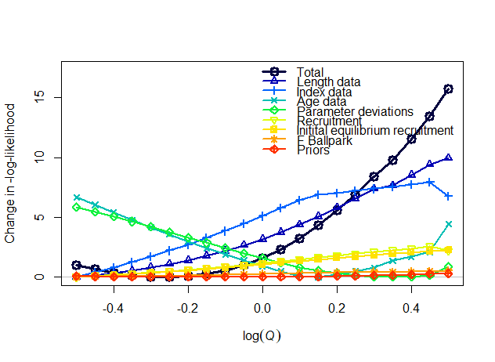
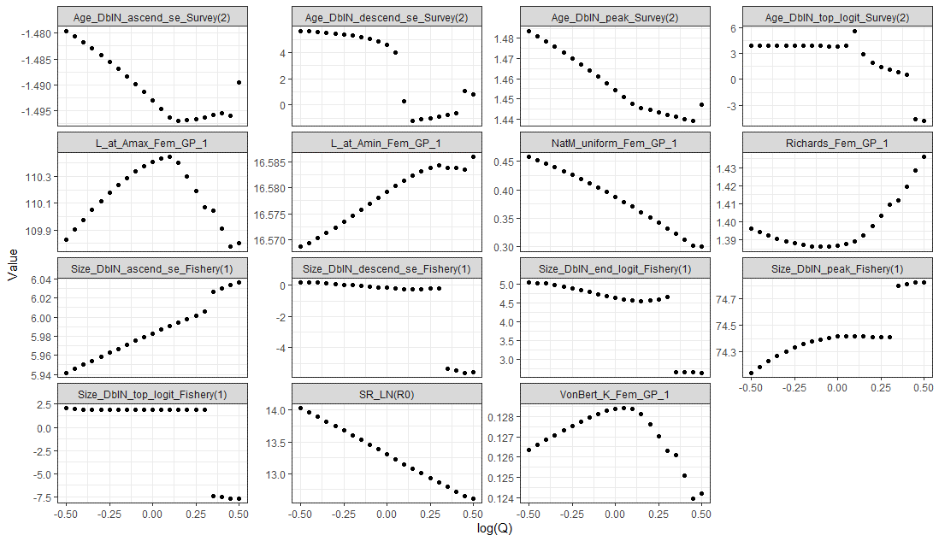
0.3 | 1.5683122 | 1248100 | 0.33537 | 99808.2 | 112221 | Model23.2.0.c | 0.45 | 189.602
0.3 | 1.6487213 | 1251610 | 0.333727 | 96216.7 | 108870 | Model23.2.0.c | 0.5 | 193.963
0.457764 | 0.6065307 | 1389310 | 0.616946 | 418195 | 319537 | Model23.2.0.d | -0.5 | 160.554
0.451884 | 0.6376282 | 1360360 | 0.602368 | 392892 | 304070 | Model23.2.0.d | -0.45 | 160.221
0.445761 | 0.67032 | 1333970 | 0.58748 | 368906 | 289291 | Model23.2.0.d | -0.4 | 159.951
0.439389 | 0.7046881 | 1310070 | 0.572325 | 346181 | 275167 | Model23.2.0.d | -0.35 | 159.75
0.432765 | 0.7408182 | 1288600 | 0.556949 | 324664 | 261666 | Model23.2.0.d | -0.3 | 159.628
0.425885 | 0.7788008 | 1269490 | 0.541399 | 304304 | 248758 | Model23.2.0.d | -0.25 | 159.595
0.418744 | 0.8187308 | 1252700 | 0.525727 | 285054 | 236416 | Model23.2.0.d | -0.2 | 159.661
0.411342 | 0.860708 | 1238190 | 0.509988 | 266864 | 224613 | Model23.2.0.d | -0.15 | 159.837
0.403673 | 0.9048374 | 1225890 | 0.494236 | 249690 | 213325 | Model23.2.0.d | -0.1 | 160.135
0.395734 | 0.9512294 | 1215770 | 0.478529 | 233488 | 202530 | Model23.2.0.d | -0.05 | 160.569
0.38752 | 1 | 1207790 | 0.462924 | 218214 | 192204 | Model23.2.0.d | 0 | 161.152
0.379024 | 1.0512711 | 1201890 | 0.447482 | 203827 | 182327 | Model23.2.0.d | 0.05 | 161.898
0.37024 | 1.1051709 | 1198200 | 0.432278 | 190354 | 172928 | Model23.2.0.d | 0.1 | 162.822
0.361151 | 1.1618342 | 1199250 | 0.417557 | 178727 | 162358 | Model23.2.0.d | 0.15 | 163.924
0.351851 | 1.2214028 | 1204470 | 0.403408 | 168696 | 151998 | Model23.2.0.d | 0.2 | 165.156
0.342381 | 1.2840254 | 1211080 | 0.389692 | 154349 | 143965 | Model23.2.0.d | 0.25 | 166.513
0.332734 | 1.3498588 | 1219110 | 0.376427 | 140339 | 136249 | Model23.2.0.d | 0.3 | 168.001
0.3229 | 1.4190675 | 1237010 | 0.373135 | 127641 | 128604 | Model23.2.0.d | 0.35 | 169.336
0.31288 | 1.4918247 | 1248650 | 0.360526 | 115562 | 120937 | Model23.2.0.d | 0.4 | 171.106
0.302685 | 1.5683122 | 1263080 | 0.34822 | 104329 | 113315 | Model23.2.0.d | 0.45 | 173.026
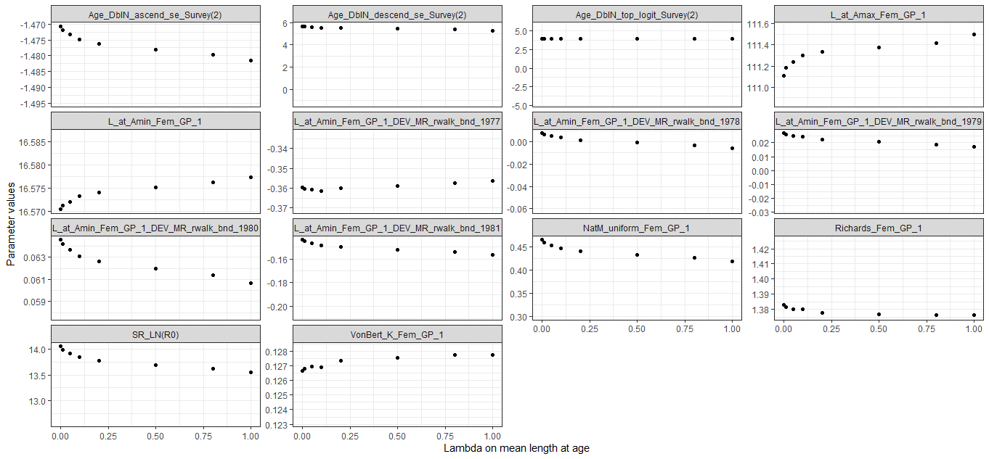
0.3 | 1.6487213 | 1269430 | 0.34437 | 98129.5 | 108453 | Model23.2.0.d | 0.5 | 175.348
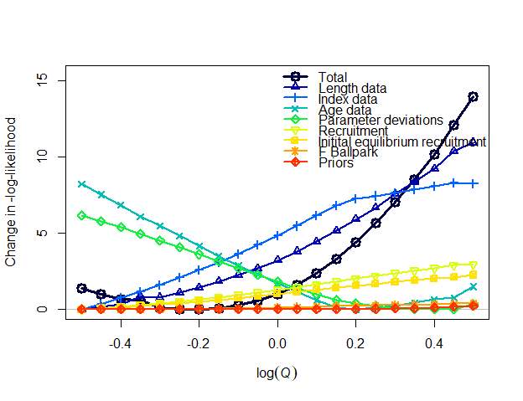
0.466438 | 0.6065307 | 1370330 | 0.654577 | 427393 | 323261 | Model23.2.0.e | -0.5 | 161.716
0.460432 | 0.6376282 | 1339830 | 0.638035 | 401873 | 307802 | Model23.2.0.e | -0.45 | 161.348
0.454192 | 0.67032 | 1311580 | 0.622977 | 377756 | 293041 | Model23.2.0.e | -0.4 | 161.009
0.447761 | 0.7046881 | 1283520 | 0.599458 | 354999 | 279048 | Model23.2.0.e | -0.35 | 160.953
0.440942 | 0.7408182 | 1262790 | 0.592473 | 333209 | 265435 | Model23.2.0.e | -0.3 | 160.498
0.433915 | 0.7788008 | 1242290 | 0.575794 | 312620 | 252535 | Model23.2.0.e | -0.25 | 160.373
0.426625 | 0.8187308 | 1224100 | 0.559048 | 293138 | 240205 | Model23.2.0.e | -0.2 | 160.34
0.419086 | 0.860708 | 1207350 | 0.543298 | 274725 | 228470 | Model23.2.0.e | -0.15 | 160.433
0.411262 | 0.9048374 | 1193450 | 0.526837 | 257320 | 217204 | Model23.2.0.e | -0.1 | 160.612
0.40315 | 0.9512294 | 1182610 | 0.5092 | 240892 | 206386 | Model23.2.0.e | -0.05 | 160.893
0.39478 | 1 | 1172950 | 0.492923 | 225404 | 196093 | Model23.2.0.e | 0 | 161.337
0.386131 | 1.0512711 | 1165260 | 0.476917 | 210812 | 186257 | Model23.2.0.e | 0.05 | 161.932
0.377197 | 1.1051709 | 1159500 | 0.461242 | 197081 | 176859 | Model23.2.0.e | 0.1 | 162.693
0.367976 | 1.1618342 | 1155790 | 0.445984 | 184257 | 167941 | Model23.2.0.e | 0.15 | 163.634
0.358537 | 1.2214028 | 1157210 | 0.431445 | 173436 | 158659 | Model23.2.0.e | 0.2 | 164.753
0.348964 | 1.2840254 | 1162430 | 0.417581 | 164083 | 148869 | Model23.2.0.e | 0.25 | 166.002
0.339225 | 1.3498588 | 1167620 | 0.405136 | 150420 | 141458 | Model23.2.0.e | 0.3 | 167.398
0.329322 | 1.4190675 | 1176820 | 0.391349 | 137213 | 134213 | Model23.2.0.e | 0.35 | 168.886
0.319246 | 1.4918247 | 1186290 | 0.378955 | 124966 | 127040 | Model23.2.0.e | 0.4 | 170.537
0.308996 | 1.5683122 | 1193410 | 0.366024 | 113620 | 120025 | Model23.2.0.e | 0.45 | 172.448
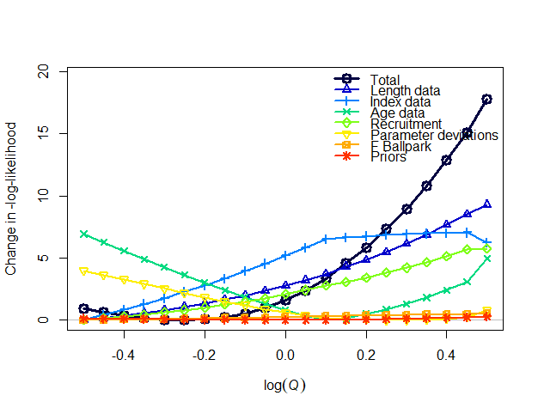
0.3 | 1.6487213 | 1210640 | 0.356673 | 103689 | 113224 | Model23.2.0.e | 0.5 | 174.302
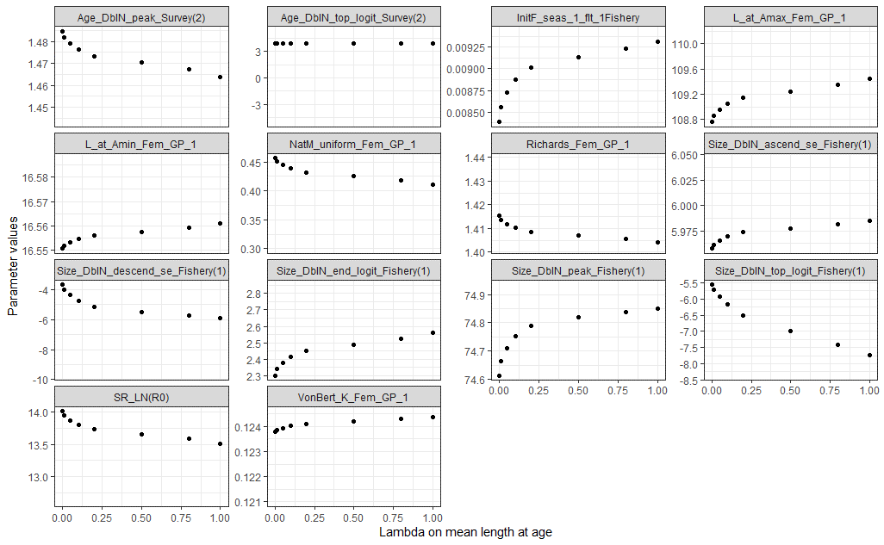
0.457085 | 0.6065307 | 1232150 | 0.667069 | 431415 | 324805 | Model23.2.0.f | -0.5 | 163.701
0.451162 | 0.6376282 | 1206690 | 0.651407 | 405068 | 308759 | Model23.2.0.f | -0.45 | 163.379
0.444995 | 0.67032 | 1183920 | 0.635309 | 380058 | 293426 | Model23.2.0.f | -0.4 | 163.114
0.438581 | 0.7046881 | 1163800 | 0.618812 | 356333 | 278772 | Model23.2.0.f | -0.35 | 162.915
0.431915 | 0.7408182 | 1146330 | 0.601933 | 333839 | 264761 | Model23.2.0.f | -0.3 | 162.791
0.424996 | 0.7788008 | 1131560 | 0.584637 | 312522 | 251361 | Model23.2.0.f | -0.25 | 162.753
0.417823 | 0.8187308 | 1119500 | 0.566948 | 292336 | 238543 | Model23.2.0.f | -0.2 | 162.814
0.410394 | 0.860708 | 1110120 | 0.549033 | 273244 | 226283 | Model23.2.0.f | -0.15 | 162.986
0.402712 | 0.9048374 | 1103420 | 0.531019 | 255203 | 214559 | Model23.2.0.f | -0.1 | 163.286
0.394775 | 0.9512294 | 1099470 | 0.512984 | 238170 | 203347 | Model23.2.0.f | -0.05 | 163.729
0.386586 | 1 | 1098340 | 0.494985 | 222098 | 192624 | Model23.2.0.f | 0 | 164.334
0.378148 | 1.0512711 | 1100160 | 0.477069 | 206947 | 182370 | Model23.2.0.f | 0.05 | 165.121
0.369461 | 1.1051709 | 1105380 | 0.459359 | 192893 | 172718 | Model23.2.0.f | 0.1 | 166.111
0.360476 | 1.1618342 | 1115340 | 0.442983 | 181566 | 164870 | Model23.2.0.f | 0.15 | 167.314
0.351387 | 1.2214028 | 1130010 | 0.426083 | 171149 | 157479 | Model23.2.0.f | 0.2 | 168.6
0.342197 | 1.2840254 | 1146280 | 0.409996 | 161264 | 147846 | Model23.2.0.f | 0.25 | 170.075
0.332928 | 1.3498588 | 1165260 | 0.394273 | 148561 | 138212 | Model23.2.0.f | 0.3 | 171.722
0.323599 | 1.4190675 | 1187050 | 0.378922 | 133601 | 129954 | Model23.2.0.f | 0.35 | 173.557
0.314225 | 1.4918247 | 1211830 | 0.363959 | 119847 | 121726 | Model23.2.0.f | 0.4 | 175.6
0.304827 | 1.5683122 | 1239780 | 0.349401 | 107243 | 113579 | Model23.2.0.f | 0.45 | 177.872
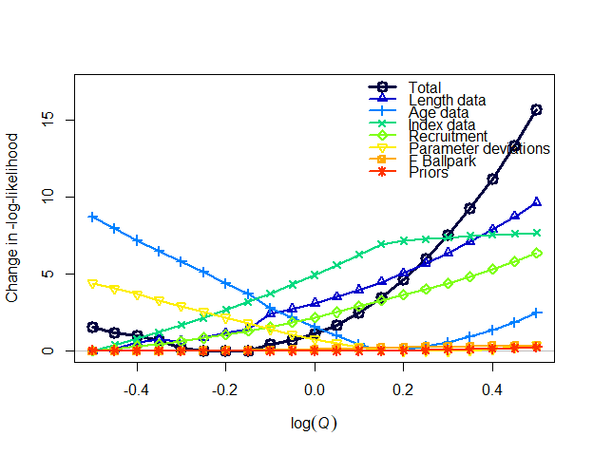
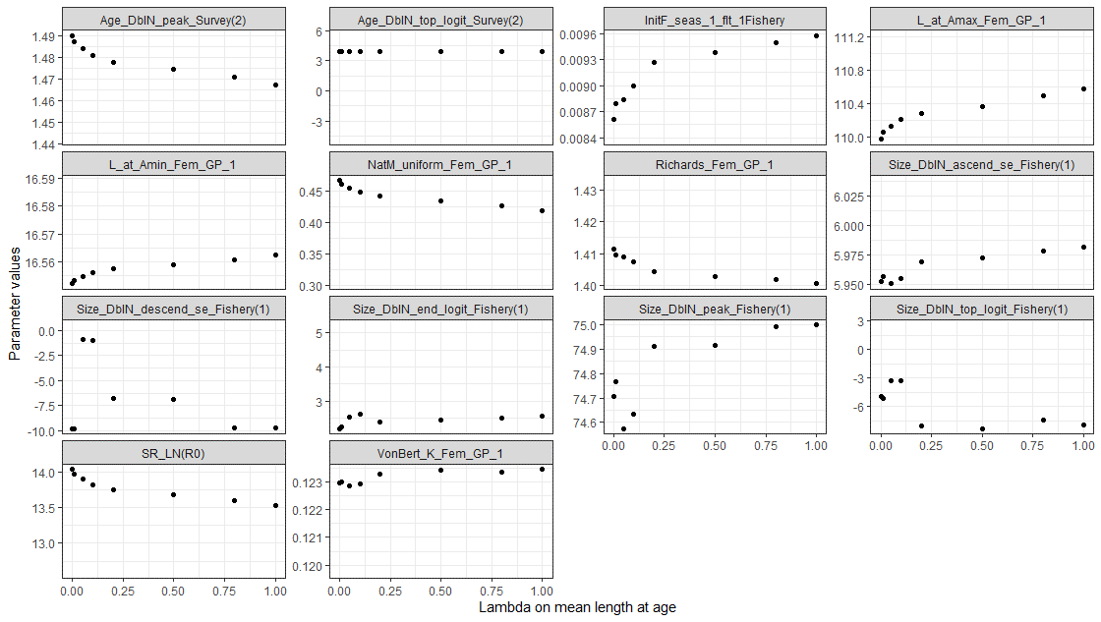
0.3 | 1.6487213 | 1257380 | 0.341682 | 98783.6 | 107460 | Model23.2.0.f | 0.5 | 180.52
0.467189 | 0.6065307 | 1194650 | 0.694908 | 445362 | 329885 | Model23.2.0.g | -0.5 | 165.78
0.461091 | 0.6376282 | 1168610 | 0.679091 | 418436 | 313812 | Model23.2.0.g | -0.45 | 165.357
0.454796 | 0.67032 | 1142690 | 0.654951 | 393186 | 298658 | Model23.2.0.g | -0.4 | 165.197
0.4482 | 0.7046881 | 1121730 | 0.638625 | 368924 | 283986 | Model23.2.0.g | -0.35 | 164.876
0.441282 | 0.7408182 | 1106650 | 0.628898 | 345526 | 269698 | Model23.2.0.g | -0.3 | 164.4
0.434156 | 0.7788008 | 1091410 | 0.610402 | 323638 | 256248 | Model23.2.0.g | -0.25 | 164.235
0.426782 | 0.8187308 | 1077420 | 0.59323 | 303018 | 243473 | Model23.2.0.g | -0.2 | 164.186
0.419139 | 0.860708 | 1067040 | 0.574635 | 283420 | 231178 | Model23.2.0.g | -0.15 | 164.215
0.4115 | 0.9048374 | 1047570 | 0.548755 | 266075 | 220128 | Model23.2.0.g | -0.1 | 164.648
0.403309 | 0.9512294 | 1042750 | 0.530903 | 248355 | 208804 | Model23.2.0.g | -0.05 | 164.9
0.394865 | 1 | 1040520 | 0.51303 | 231643 | 197973 | Model23.2.0.g | 0 | 165.306
0.386175 | 1.0512711 | 1040980 | 0.495181 | 215892 | 187612 | Model23.2.0.g | 0.05 | 165.886
0.377241 | 1.1051709 | 1044260 | 0.477395 | 201059 | 177702 | Model23.2.0.g | 0.1 | 166.662
0.368082 | 1.1618342 | 1050680 | 0.459778 | 187267 | 168337 | Model23.2.0.g | 0.15 | 167.657
0.358819 | 1.2214028 | 1062310 | 0.443102 | 176339 | 160807 | Model23.2.0.g | 0.2 | 168.857
0.349486 | 1.2840254 | 1076790 | 0.426971 | 166487 | 153913 | Model23.2.0.g | 0.25 | 170.214
0.34008 | 1.3498588 | 1093640 | 0.411238 | 157196 | 145108 | Model23.2.0.g | 0.3 | 171.741
0.330625 | 1.4190675 | 1112900 | 0.395912 | 144893 | 136111 | Model23.2.0.g | 0.35 | 173.451
0.321128 | 1.4918247 | 1134750 | 0.380996 | 130647 | 128364 | Model23.2.0.g | 0.4 | 175.364
0.311614 | 1.5683122 | 1159300 | 0.36652 | 117584 | 120652 | Model23.2.0.g | 0.45 | 177.5
0.302109 | 1.6487213 | 1186680 | 0.3525 | 105635 | 113020 | Model23.2.0.g | 0.5 | 179.878
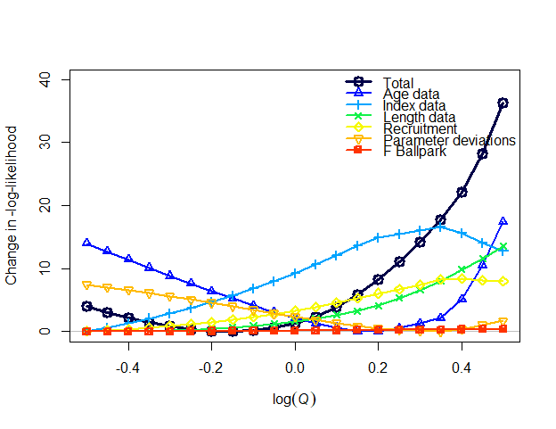
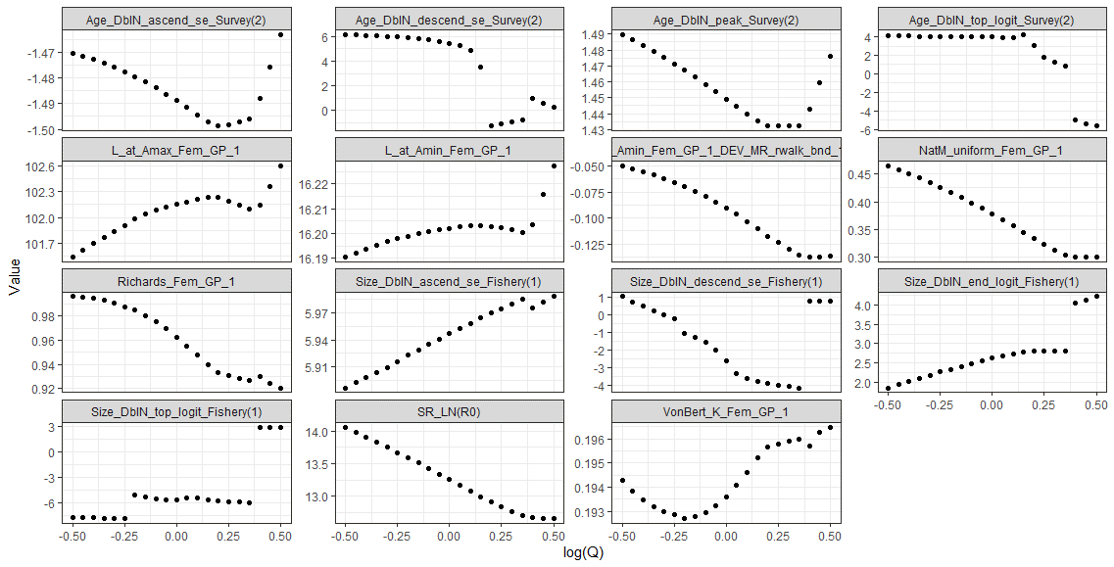
0.46497 | 0.6065307 | 0.61816 | 0.502042 | 414337 | 321386 | Model23.2.0.h | -0.5 | 650.092
0.458044 | 0.6376282 | 0.605065 | 0.492251 | 390619 | 306500 | Model23.2.0.h | -0.45 | 649.184
0.450693 | 0.67032 | 0.593675 | 0.481587 | 367910 | 292224 | Model23.2.0.h | -0.4 | 648.352
0.442925 | 0.7046881 | 0.58393 | 0.470187 | 346197 | 278532 | Model23.2.0.h | -0.35 | 647.618
0.434749 | 0.7408182 | 0.57579 | 0.458186 | 325461 | 265400 | Model23.2.0.h | -0.3 | 647.006
0.426179 | 0.7788008 | 0.569235 | 0.445763 | 305682 | 252806 | Model23.2.0.h | -0.25 | 646.538
0.417262 | 0.8187308 | 0.564125 | 0.433592 | 286872 | 240768 | Model23.2.0.h | -0.2 | 646.241
0.407906 | 0.860708 | 0.560875 | 0.420408 | 268896 | 229137 | Model23.2.0.h | -0.15 | 646.147
0.398181 | 0.9048374 | 0.559325 | 0.406905 | 251790 | 217960 | Model23.2.0.h | -0.1 | 646.289
0.3881 | 0.9512294 | 0.55954 | 0.39314 | 235522 | 207214 | Model23.2.0.h | -0.05 | 646.705
0.377673 | 1 | 0.56162 | 0.379184 | 220064 | 196877 | Model23.2.0.h | 0 | 647.435
0.36691 | 1.0512711 | 0.565695 | 0.365113 | 205383 | 186926 | Model23.2.0.h | 0.05 | 648.523
0.355828 | 1.1051709 | 0.57187 | 0.350987 | 191453 | 177344 | Model23.2.0.h | 0.1 | 650.018
0.344446 | 1.1618342 | 0.580305 | 0.33688 | 178249 | 168117 | Model23.2.0.h | 0.15 | 651.973
0.333421 | 1.2214028 | 0.591115 | 0.323697 | 167017 | 160137 | Model23.2.0.h | 0.2 | 654.425
0.323402 | 1.2840254 | 0.603655 | 0.31223 | 156498 | 154449 | Model23.2.0.h | 0.25 | 657.238
0.313371 | 1.3498588 | 0.617735 | 0.301068 | 142205 | 147649 | Model23.2.0.h | 0.3 | 660.379
0.303346 | 1.4190675 | 0.633455 | 0.290215 | 128910 | 139734 | Model23.2.0.h | 0.35 | 663.881
0.3 | 1.4918247 | 0.636145 | 0.279851 | 121283 | 135043 | Model23.2.0.h | 0.4 | 668.294

0.3 | 1.5683122 | 0.637325 | 0.28066 | 116752 | 131828 | Model23.2.0.h | 0.45 | 674.343
0.3 | 1.6487213 | 0.63882 | 0.281512 | 112396 | 128679 | Model23.2.0.h | 0.5 | 682.403
0.475482 | 0.6065307 | 1480800 | 0.88281 | 404303 | 291336 | Model23.1.1a | -0.5 | 322.804
0.469079 | 0.6376282 | 1451320 | 0.859942 | 379754 | 277544 | Model23.1.1a | -0.45 | 321.955
0.4624 | 0.67032 | 1424890 | 0.836576 | 356478 | 264385 | Model23.1.1a | -0.4 | 321.211
0.455438 | 0.7046881 | 1401480 | 0.812771 | 334420 | 251823 | Model23.1.1a | -0.35 | 320.589
0.44819 | 0.7408182 | 1381080 | 0.788583 | 313526 | 239827 | Model23.1.1a | -0.3 | 320.107
0.440652 | 0.7788008 | 1363680 | 0.764079 | 293744 | 227672 | Model23.1.1a | -0.25 | 319.786
0.432823 | 0.8187308 | 1349300 | 0.739335 | 275029 | 213688 | Model23.1.1a | -0.2 | 319.647
0.432483 | 0.860708 | 1382410 | 0.742397 | 292695 | 229129 | Model23.1.1a | -0.15 | 318.274
0.426322 | 0.9048374 | 1377270 | 0.724323 | 281378 | 221771 | Model23.1.1a | -0.1 | 317.855
0.420134 | 0.9512294 | 1373380 | 0.706605 | 270610 | 213906 | Model23.1.1a | -0.05 | 317.498
0.413925 | 1 | 1370690 | 0.689249 | 260357 | 206285 | Model23.1.1a | 0 | 317.208
0.4077 | 1.0512711 | 1369160 | 0.67226 | 250589 | 198897 | Model23.1.1a | 0.05 | 316.987
0.401465 | 1.1051709 | 1368760 | 0.655641 | 241279 | 191733 | Model23.1.1a | 0.1 | 316.838
0.395225 | 1.1618342 | 1369460 | 0.639396 | 232401 | 184786 | Model23.1.1a | 0.15 | 316.766
0.388988 | 1.2214028 | 1371230 | 0.623524 | 223931 | 178048 | Model23.1.1a | 0.2 | 316.773
0.382759 | 1.2840254 | 1374040 | 0.608032 | 215851 | 171517 | Model23.1.1a | 0.25 | 316.862
0.376546 | 1.3498588 | 1377860 | 0.592927 | 208140 | 165187 | Model23.1.1a | 0.3 | 317.038
0.370356 | 1.4190675 | 1382670 | 0.578211 | 197982 | 160287 | Model23.1.1a | 0.35 | 317.302
0.364194 | 1.4918247 | 1388440 | 0.563882 | 187442 | 155838 | Model23.1.1a | 0.4 | 317.659
0.358061 | 1.5683122 | 1395150 | 0.549925 | 177446 | 151404 | Model23.1.1a | 0.45 | 318.111
0.35196 | 1.6487213 | 1402770 | 0.536332 | 167960 | 146987 | Model23.1.1a | 0.5 | 318.662
0.466105 | 0.6065307 | 1285650 | 0.669133 | 428752 | 326545 | Model23.1.1b | -0.5 | 294.842
0.460625 | 0.6376282 | 1256550 | 0.65472 | 403627 | 311090 | Model23.1.1b | -0.45 | 294.601
0.454969 | 0.67032 | 1229130 | 0.640517 | 379951 | 296372 | Model23.1.1b | -0.4 | 294.425
0.452832 | 0.7046881 | 1190590 | 0.653474 | 364916 | 283287 | Model23.1.1b | -0.35 | 294.243
0.446705 | 0.7408182 | 1165360 | 0.639527 | 343731 | 270034 | Model23.1.1b | -0.3 | 294.284
0.43663 | 0.7788008 | 1156590 | 0.599326 | 316769 | 256250 | Model23.1.1b | -0.25 | 294.339
0.429954 | 0.8187308 | 1135630 | 0.586039 | 298051 | 244101 | Model23.1.1b | -0.2 | 294.481
0.422962 | 0.860708 | 1116210 | 0.57301 | 280402 | 232520 | Model23.1.1b | -0.15 | 294.721
0.415644 | 0.9048374 | 1098260 | 0.560282 | 263774 | 221483 | Model23.1.1b | -0.1 | 295.07
0.407977 | 0.9512294 | 1081850 | 0.547841 | 248098 | 210959 | Model23.1.1b | -0.05 | 295.535
0.399939 | 1 | 1067210 | 0.535597 | 233283 | 200905 | Model23.1.1b | 0 | 296.127
0.391526 | 1.0512711 | 1054790 | 0.523382 | 219244 | 191285 | Model23.1.1b | 0.05 | 296.853
0.382741 | 1.1051709 | 1045060 | 0.510995 | 205894 | 182058 | Model23.1.1b | 0.1 | 297.724
0.373578 | 1.1618342 | 1038440 | 0.498253 | 193155 | 173183 | Model23.1.1b | 0.15 | 298.752
0.364031 | 1.2214028 | 1035200 | 0.48506 | 180977 | 164630 | Model23.1.1b | 0.2 | 299.948
0.354089 | 1.2840254 | 1035640 | 0.471338 | 169319 | 154241 | Model23.1.1b | 0.25 | 301.324
0.343732 | 1.3498588 | 1040200 | 0.45698 | 157339 | 142300 | Model23.1.1b | 0.3 | 302.891
0.332935 | 1.4190675 | 1049620 | 0.441764 | 139337 | 133262 | Model23.1.1b | 0.35 | 304.659
0.321688 | 1.4918247 | 1065020 | 0.425379 | 122344 | 123976 | Model23.1.1b | 0.4 | 306.634
0.309998 | 1.5683122 | 1087540 | 0.407649 | 106344 | 114417 | Model23.1.1b | 0.45 | 308.837
0.3 | 1.6487213 | 1112250 | 0.391706 | 92421.3 | 105164 | Model23.1.1b | 0.5 | 311.305


0.4574 | 0.6065307 | 0.681145 | 0.499774 | 430441 | 330460 | Model23.1.1.c | -0.5 | 291.758
0.460613 | 0.6376282 | 0.63256 | 0.523411 | 403207 | 311073 | Model23.1.1.c | -0.45 | 294.35
0.454952 | 0.67032 | 0.61894 | 0.512342 | 379475 | 296333 | Model23.1.1.c | -0.4 | 294.172
0.45285 | 0.7046881 | 0.599935 | 0.521048 | 364197 | 283179 | Model23.1.1.c | -0.35 | 293.984
0.446776 | 0.7408182 | 0.58567 | 0.511539 | 343308 | 269981 | Model23.1.1.c | -0.3 | 294.108
0.426507 | 0.7788008 | 0.62406 | 0.441207 | 316718 | 258930 | Model23.1.1.c | -0.25 | 290.742
0.419765 | 0.8187308 | 0.615255 | 0.429874 | 297664 | 246524 | Model23.1.1.c | -0.2 | 290.793
0.412767 | 0.860708 | 0.60736 | 0.418648 | 279675 | 234675 | Model23.1.1.c | -0.15 | 290.945
0.405464 | 0.9048374 | 0.60043 | 0.40748 | 262669 | 223344 | Model23.1.1.c | -0.1 | 291.208
0.397852 | 0.9512294 | 0.594435 | 0.396406 | 246597 | 212507 | Model23.1.1.c | -0.05 | 291.593
0.38994 | 1 | 0.589285 | 0.385502 | 231430 | 202151 | Model23.1.1.c | 0 | 292.113
0.381707 | 1.0512711 | 0.585 | 0.374772 | 217132 | 192260 | Model23.1.1.c | 0.05 | 292.78
0.373156 | 1.1051709 | 0.581425 | 0.364327 | 203673 | 182819 | Model23.1.1.c | 0.1 | 293.608
0.364292 | 1.1618342 | 0.57836 | 0.354302 | 191033 | 173814 | Model23.1.1.c | 0.15 | 294.61
0.355112 | 1.2214028 | 0.57572 | 0.344801 | 179176 | 165231 | Model23.1.1.c | 0.2 | 295.797
0.345604 | 1.2840254 | 0.573735 | 0.335775 | 168033 | 153662 | Model23.1.1.c | 0.25 | 297.179
0.335748 | 1.3498588 | 0.572975 | 0.326997 | 154530 | 143275 | Model23.1.1.c | 0.3 | 298.769
0.325538 | 1.4190675 | 0.573945 | 0.318278 | 138414 | 134405 | Model23.1.1.c | 0.35 | 300.579
0.314975 | 1.4918247 | 0.5767 | 0.309696 | 123355 | 125518 | Model23.1.1.c | 0.4 | 302.62

0.304007 | 1.5683122 | 0.58055 | 0.301937 | 109458 | 116741 | Model23.1.1.c | 0.45 | 304.888

0.3 | 1.6487213 | 0.579515 | 0.301711 | 98694.3 | 109533 | Model23.1.1.c | 0.5 | 307.569
0.407731 | 0.6065307 | 1405020 | 0.493178 | 283085 | 243473 | Model 22.2 old | -0.5 | 10893.2 | 17.9 | 145871 | 0.165%
0.402211 | 0.6376282 | 1380740 | 0.488555 | 267257 | 231967 | Model 22.2 old | -0.45 | 10889.1 | 13.8 | 130043 | 0.127%
0.396471 | 0.67032 | 1360140 | 0.480111 | 251924 | 220867 | Model 22.2 old | -0.4 | 10886.2 | 10.9 | 114710 | 0.100%
0.39047 | 0.7046881 | 1343980 | 0.468359 | 237170 | 210231 | Model 22.2 old | -0.35 | 10884 | 8.7 | 99956 | 0.080%
0.384171 | 0.7408182 | 1331460 | 0.453235 | 222957 | 199983 | Model 22.2 old | -0.3 | 10883 | 7.7 | 85743 | 0.071%
0.377551 | 0.7788008 | 1320770 | 0.447857 | 210022 | 190460 | Model 22.2 old | -0.25 | 10879.5 | 4.2 | 72808 | 0.039%
0.370396 | 0.8187308 | 1319240 | 0.42728 | 198745 | 181953 | Model 22.2 old | -0.2 | 10878.7 | 3.4 | 61531 | 0.031%
0.363495 | 0.860708 | 1312620 | 0.424467 | 185474 | 167867 | Model 22.2 old | -0.15 | 10876.4 | 1.1 | 48260 | 0.010%
0.355989 | 0.9048374 | 1314540 | 0.412239 | 173676 | 155598 | Model 22.2 old | -0.1 | 10875.5 | 0.2 | 36462 | 0.002%
0.348159 | 0.9512294 | 1321040 | 0.398896 | 155751 | 146301 | Model 22.2 old | -0.05 | 10875.3 | 0 | 18537 | 0.000% | 660520
0.339829 | 1 | 1333060 | 0.38484 | 139396 | 137214 | Model 22.2 old | 0 | 10875.3 | 0 | 2182 | 0.000%
0.331368 | 1.0512711 | 1349000 | 0.371079 | 124159 | 128133 | Model 22.2 old | 0.05 | 10876.2 | 0.9 | -13055 | 0.008%
0.32261 | 1.1051709 | 1370190 | 0.357349 | 109850 | 119010 | Model 22.2 old | 0.1 | 10878.1 | 2.8 | -27364 | 0.026%
0.313569 | 1.1618342 | 1396580 | 0.342731 | 96322.8 | 109750 | Model 22.2 old | 0.15 | 10881.6 | 6.3 | -40891.2 | 0.058%
0.304149 | 1.2214028 | 1430320 | 0.329405 | 84256.6 | 100832 | Model 22.2 old | 0.2 | 10885.1 | 9.8 | -52957.4 | 0.090%
0.294326 | 1.2840254 | 1471980 | 0.315716 | 73860.8 | 92519.7 | Model 22.2 old | 0.25 | 10888.8 | 13.5 | -63353.2 | 0.124%
0.28428 | 1.3498588 | 1521020 | 0.302001 | 63863.8 | 83996.4 | Model 22.2 old | 0.3 | 10894.6 | 19.3 | -73350.2 | 0.177%
0.273975 | 1.4190675 | 1579750 | 0.28839 | 54793.6 | 75679.9 | Model 22.2 old | 0.35 | 10901.8 | 26.5 | -82420.4 | 0.244%
0.263397 | 1.4918247 | 1648870 | 0.274985 | 46705.5 | 67700.8 | Model 22.2 old | 0.4 | 10910.5 | 35.2 | -90508.5 | 0.324%
0.251179 | 1.5683122 | 1752750 | 0.258322 | 38864.8 | 59398.4 | Model 22.2 old | 0.45 | 10918.6 | 43.3 | -98349.2 | 0.398%
0.239494 | 1.6487213 | 1857170 | 0.244641 | 32331.1 | 51935.7 | Model 22.2 old | 0.5 | 10929.1 | 53.8 | -104882.9 | 0.495%
0.387038 | 0.6065307 | 1442350 | 0.457023 | 271754 | 233327 | Model 22.2 update | -0.5 | 18422.9 | 721175


0.381501 | 0.6376282 | 1421740 | 0.447088 | 255859 | 222109 | Model 22.2 update | -0.45 | 18416.2 | 710870 |  |  |  |  | Column 1 | Column 2
0.374555 | 0.67032 | 1411600 | 0.421994 | 243387 | 213090 | Model 22.2 update | -0.4 | 18436.8 | 705800 |  |  |  | Column 1 | 1
0.369072 | 0.7046881 | 1391210 | 0.412771 | 228761 | 202348 | Model 22.2 update | -0.35 | 18428 | 695605 |  |  |  | Column 2 | -0.99920136895 | 1
0.362896 | 0.7408182 | 1380470 | 0.402076 | 215469 | 192820 | Model 22.2 update | -0.3 | 18423.2 | 690235
0.358438 | 0.7788008 | 1374400 | 0.392992 | 203764 | 184339 | Model 22.2 update | -0.25 | 18421.1 | 687200
0.35508 | 0.8187308 | 1373320 | 0.384147 | 197080 | 179781 | Model 22.2 update | -0.2 | 18395.8 | 686660
0.343149 | 0.860708 | 1373300 | 0.378525 | 178059 | 161963 | Model 22.2 update | -0.15 | 18386.3 | 686650
0.339305 | 0.9048374 | 1373760 | 0.36984 | 171562 | 155643 | Model 22.2 update | -0.1 | 18363.3 | 686880
0.329407 | 0.9512294 | 1378080 | 0.365459 | 145927 | 139004 | Model 22.2 update | -0.05 | 18369.5 | 689040
0.323274 | 1 | 1391800 | 0.354379 | 131010 | 130620 | Model 22.2 update | 0 | 18371.6 | 695900
0.315311 | 1.0512711 | 1406380 | 0.34263 | 116051 | 121292 | Model 22.2 update | 0.05 | 18369.2 | 703190
0.303537 | 1.1051709 | 1432400 | 0.325444 | 100861 | 111728 | Model 22.2 update | 0.1 | 18378.6 | 716200
0.292715 | 1.1618342 | 1469720 | 0.310269 | 87638.2 | 102230 | Model 22.2 update | 0.15 | 18375.7 | 734860
0.283128 | 1.2214028 | 1520330 | 0.295989 | 76414.2 | 93746.6 | Model 22.2 update | 0.2 | 18378.1 | 760165
0.278575 | 1.2840254 | 1563690 | 0.288917 | 67806.4 | 86499.6 | Model 22.2 update | 0.25 | 18380.9 | 781845
Model 22.2 Likelihood profile
0.264284 | 1.3498588 | 1646800 | 0.269561 | 56385.1 | 76732.4 | Model 22.2 update | 0.3 | 18392.3 | 823400
0.255371 | 1.4190675 | 1688890 | 0.259825 | 48722.7 | 69103.4 | Model 22.2 update | 0.35 | 18397.4 | 844445
0.244681 | 1.4918247 | 1777490 | 0.246615 | 41082.4 | 61266.8 | Model 22.2 update | 0.4 | 18406.1 | 888745
0.233414 | 1.5683122 | 1892480 | 0.232792 | 34216 | 53734.9 | Model 22.2 update | 0.45 | 18415.7 | 946240
0.222096 | 1.6487213 | 2019210 | 0.219937 | 28214.1 | 46606.6 | Model 22.2 update | 0.5 | 18428.7 | 1009605

Model 22.2 Likelihood profile

Catchability profile results

